Лист1
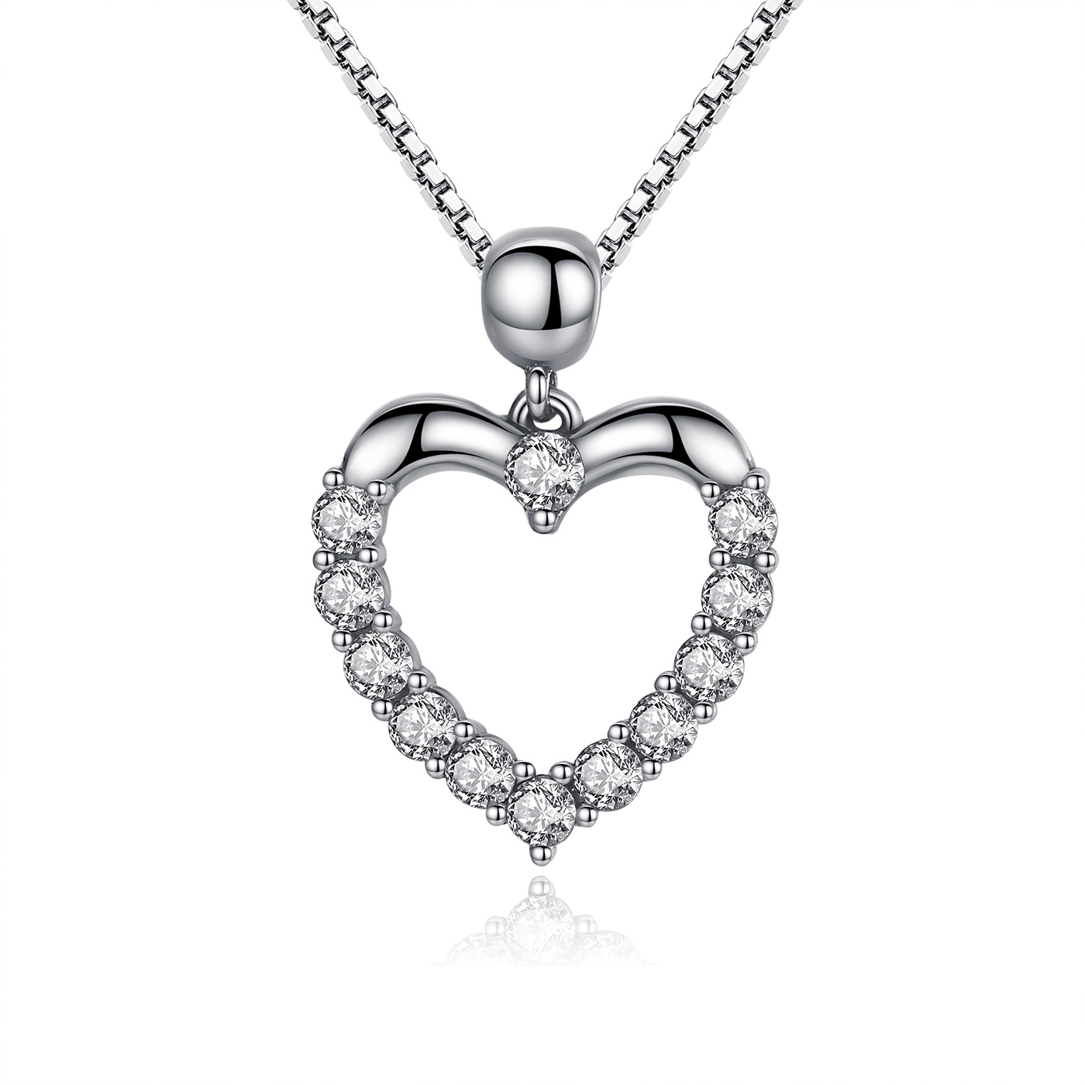 | SCN025 | 925银项链 | S925 | 925银+锆石 | 3.4 |  | 39 | SCN银项链
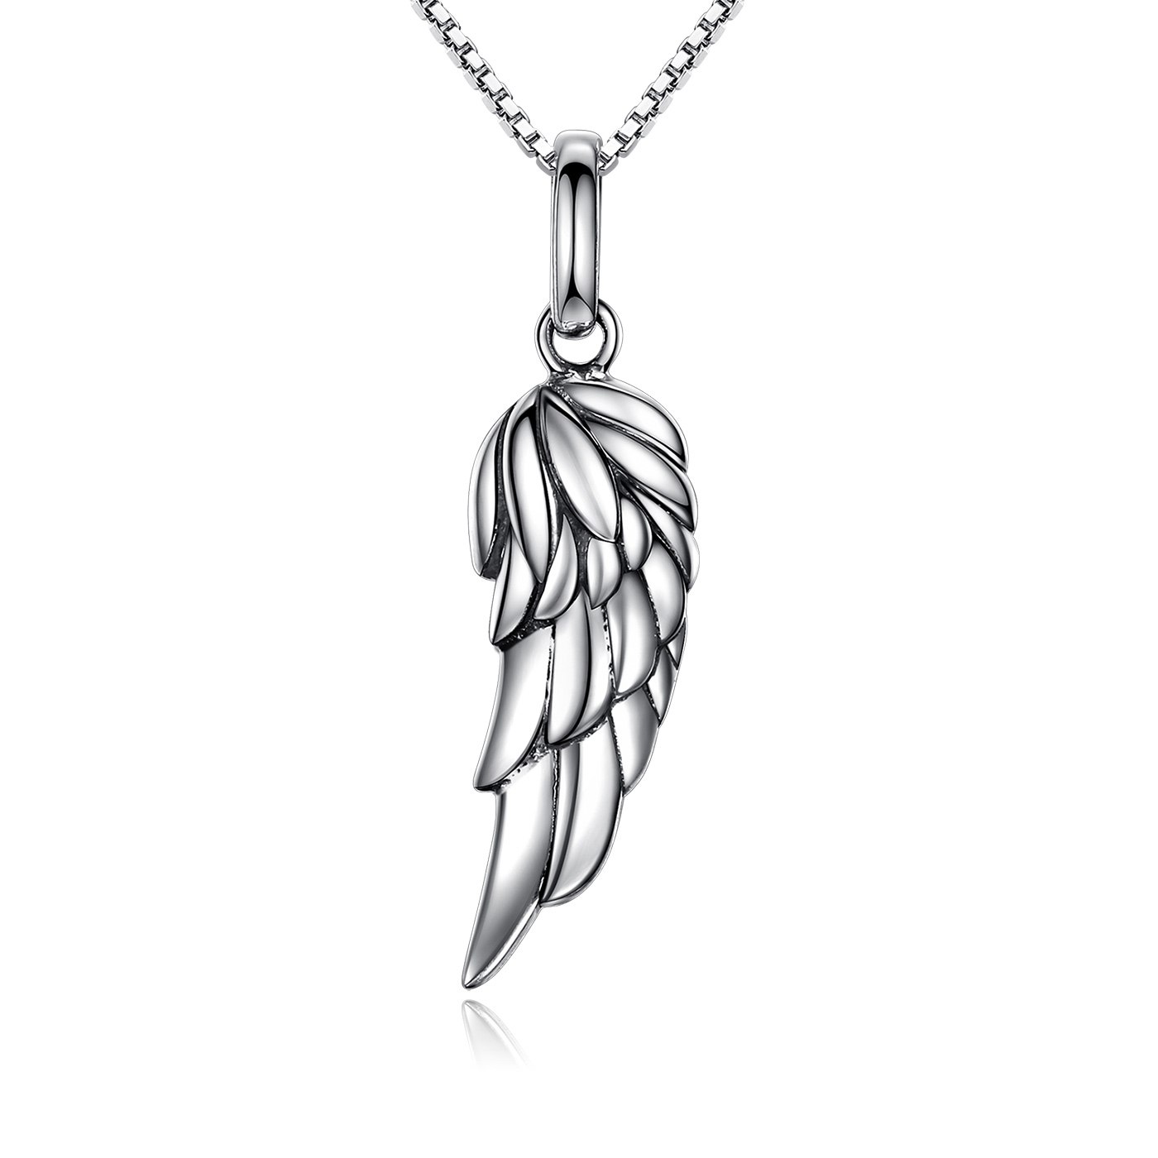 | SCN026 | 925银项链 | 小草+S925 | 925银 | 3.6 |  | 38 | SCN银项链
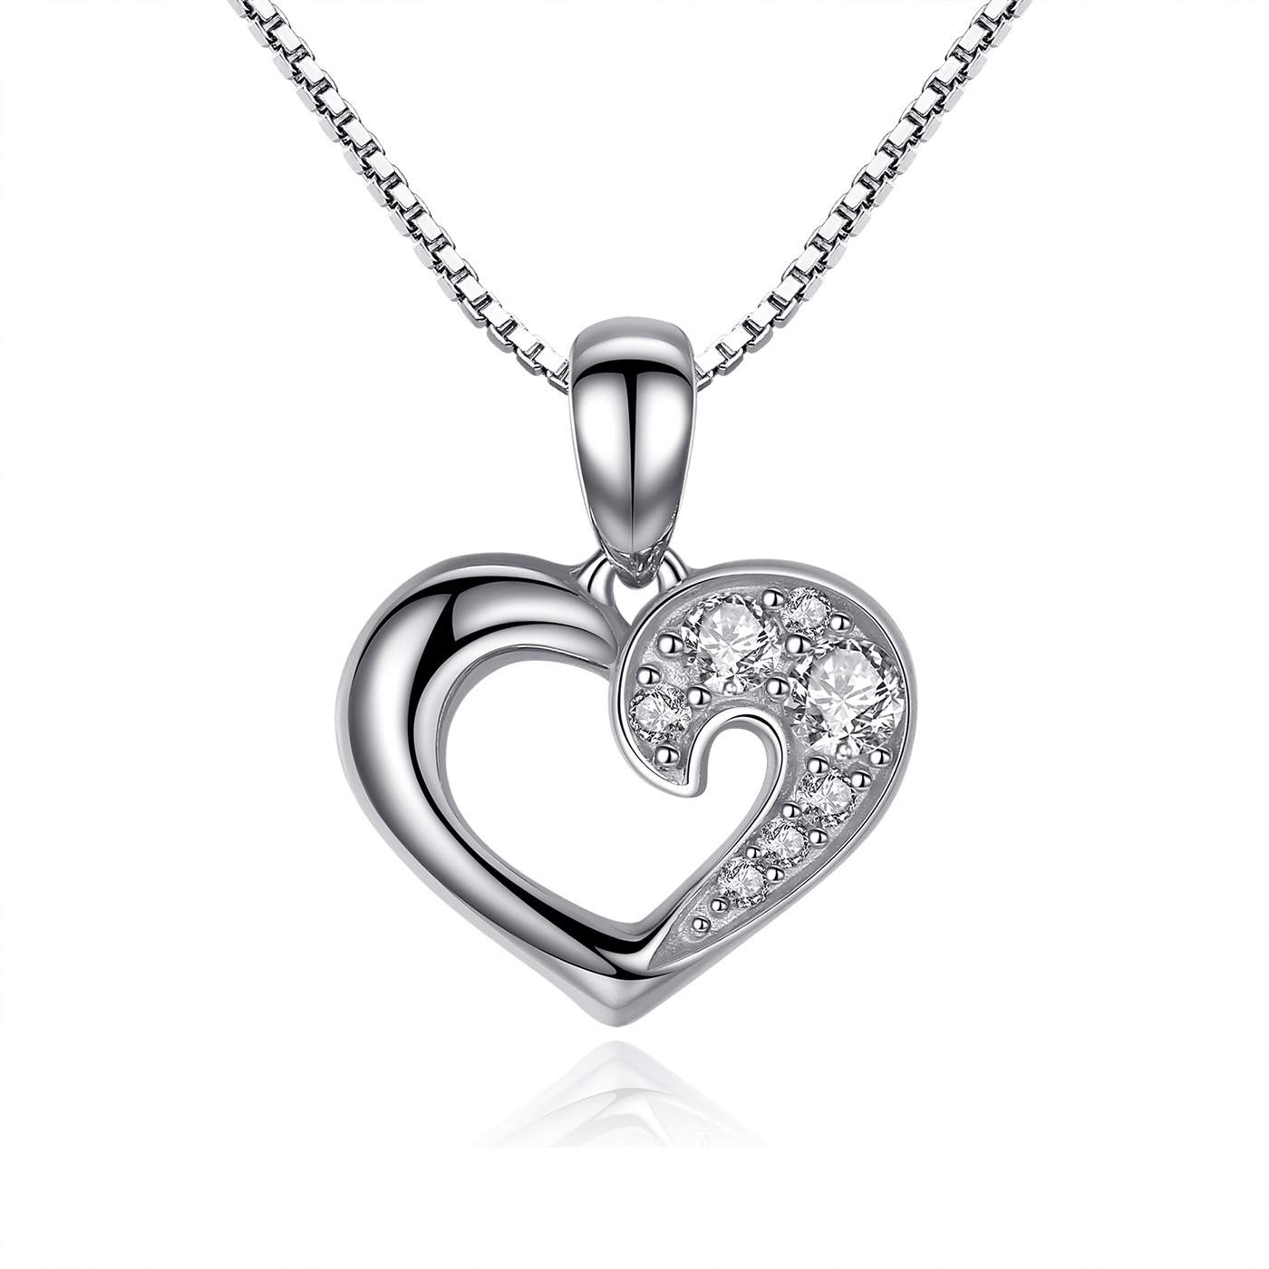 | SCN028 | 925银项链 | S925 | 925银+锆石 | 3.5 |  | 40 | SCN银项链
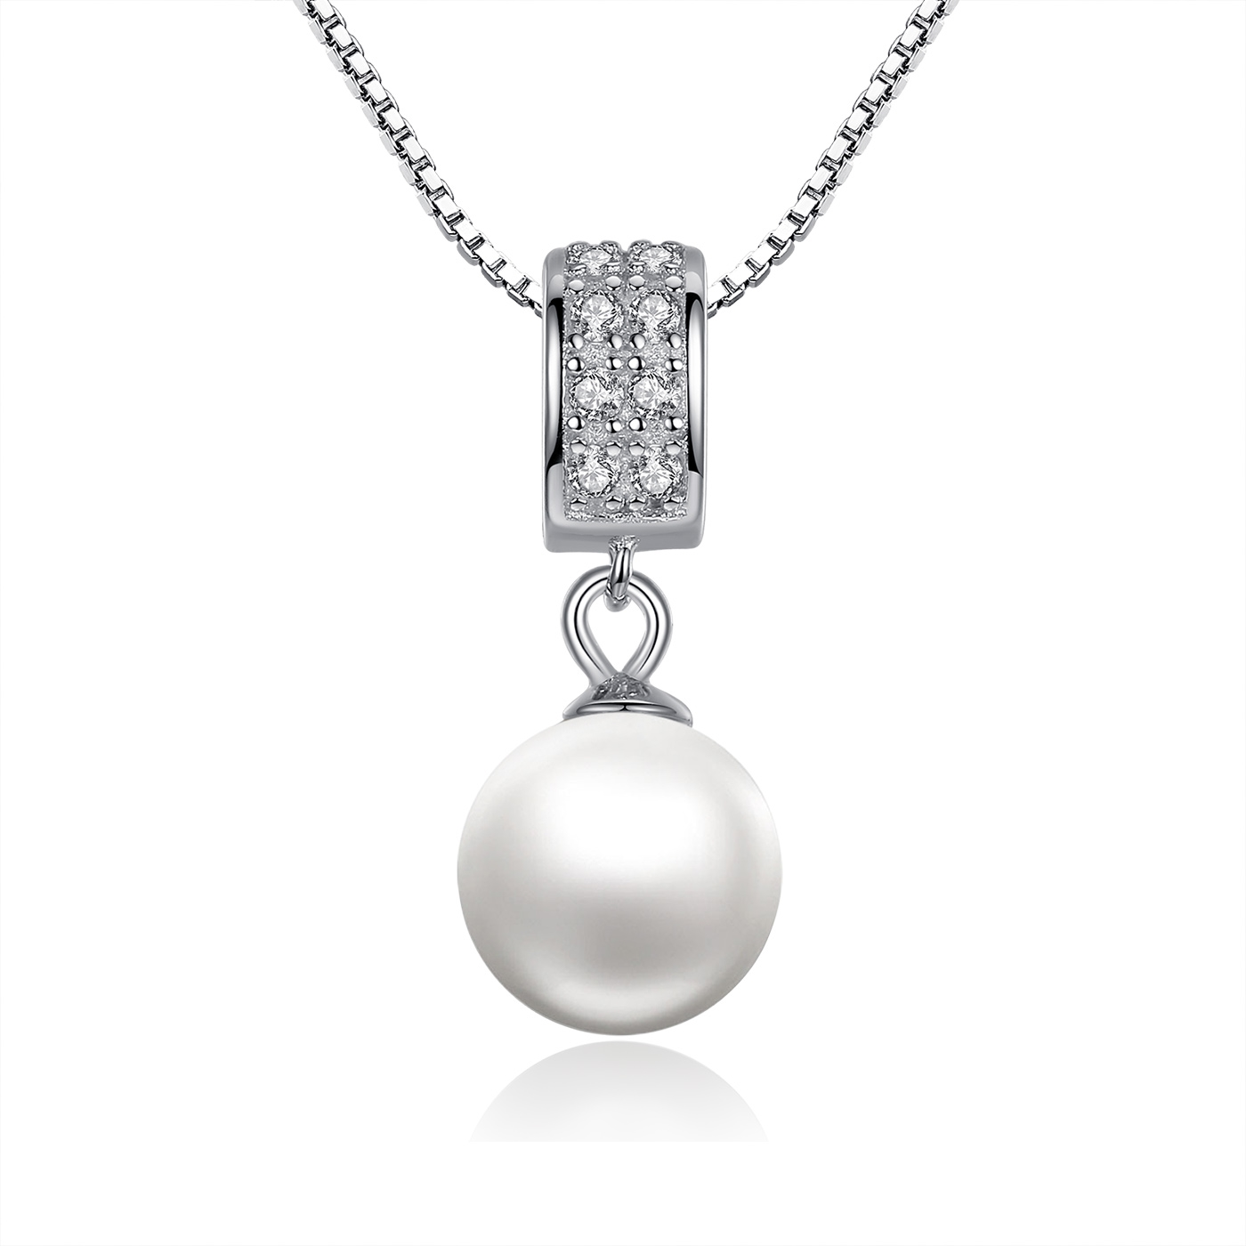 | SCN030 | 925银项链 | S925 | 925银+贝珠+锆石+镀白金 | 0.1 |  | 27 | SCN银项链
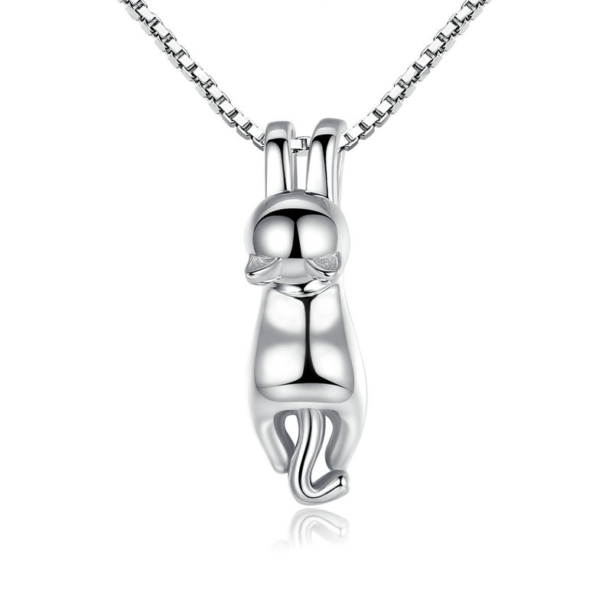 | SCN032 | 925银猫项链 | S925 | 925银 | 3.5 | 吊坠：0.6*2 链长：45CM 18寸盒子链 粗0.8mm | 52 | SCN银项链
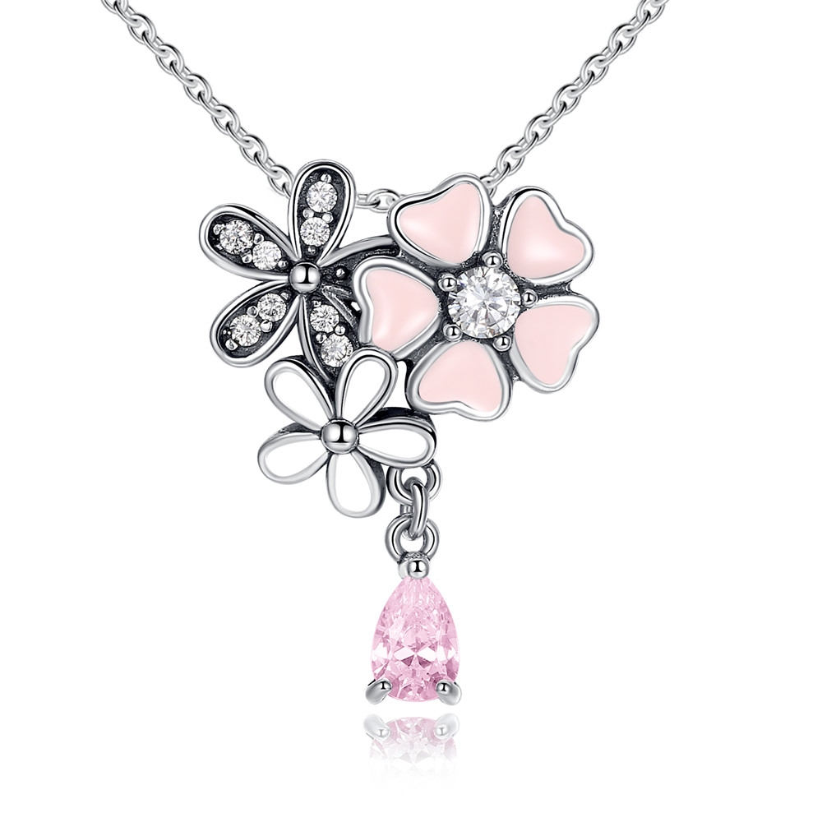 | SCN046 | 樱花盛开-925银项链 | 小草+S925 | 925银+锆石+滴油 | 4.1 | 吊坠：2.5*1.8链条45CM | 60 | SCN银项链
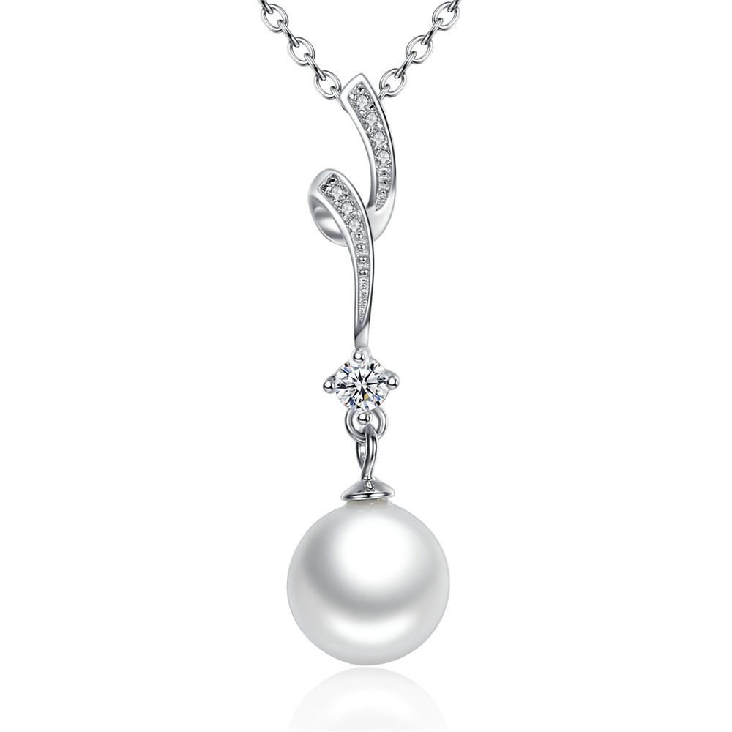 | SCN048 | 925银项链 | S925 | 925银+锆石+贝珠 | 1.2 | 长：3.3CM 珠子：0.9*0.9CM 链条：45CM | 42 | SCN银项链
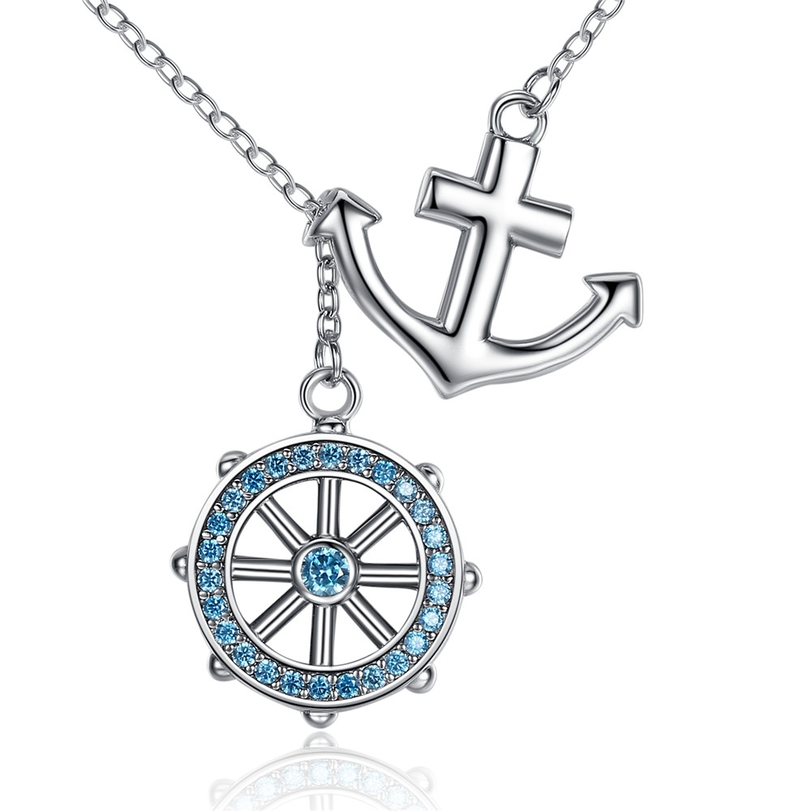 | SCN049 | 船锚项链-925银项链 | 小草+S925 | 925银+锆石 | 4.7 | 圆;1.6*1.8CM 船锚：1.6*1.8CM 链条45CM | 64 | SCN银项链
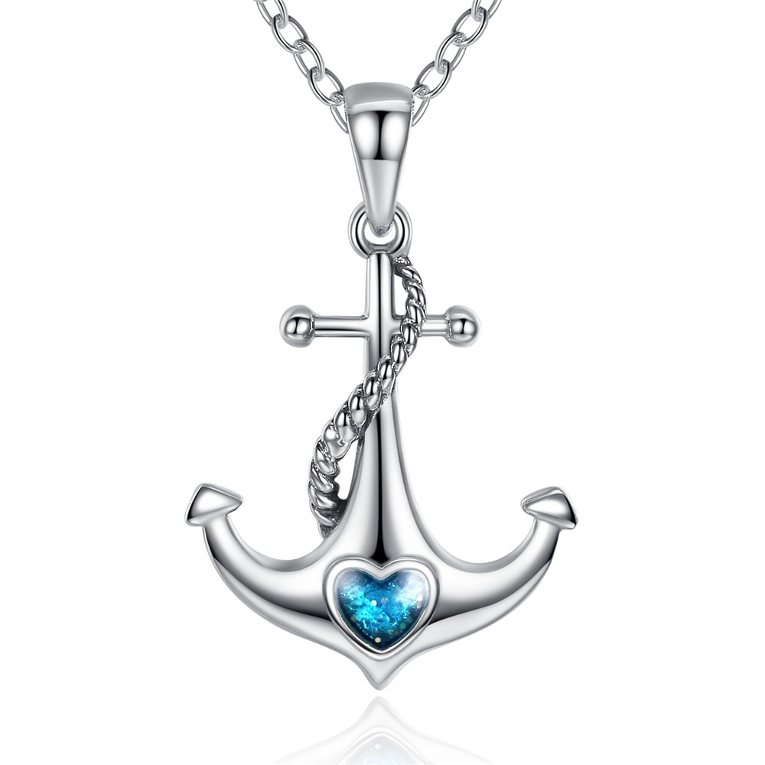 | SCN051 | 船锚-925银项链 | 小草+S925 | 925银+锆石+滴油 | 4.9 | 2.5*1.7CM 链条45CM | 55 | SCN银项链
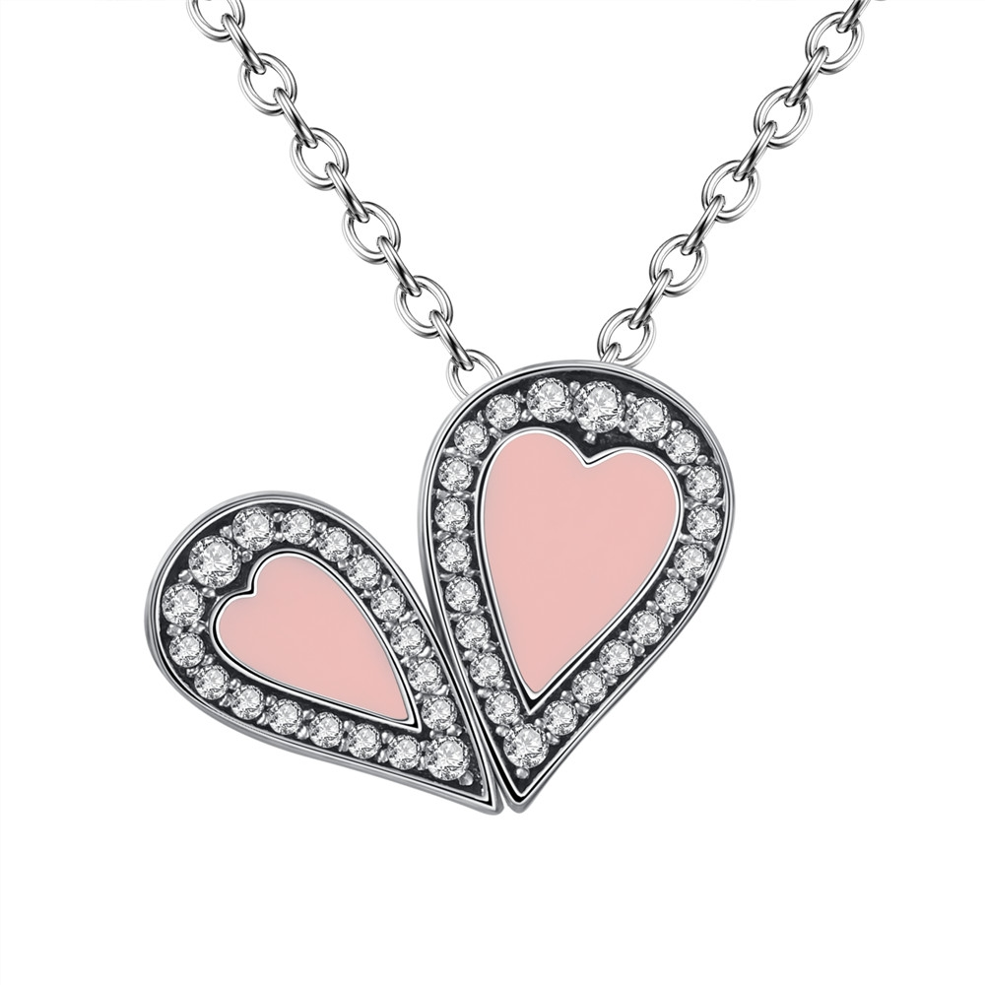 | SCN053 | 甜美的爱-925银项链 | 无字印 | 925银+锆石+滴油 | 4.2 | 1.6*1.3CM 链条45CM | 66 | SCN银项链
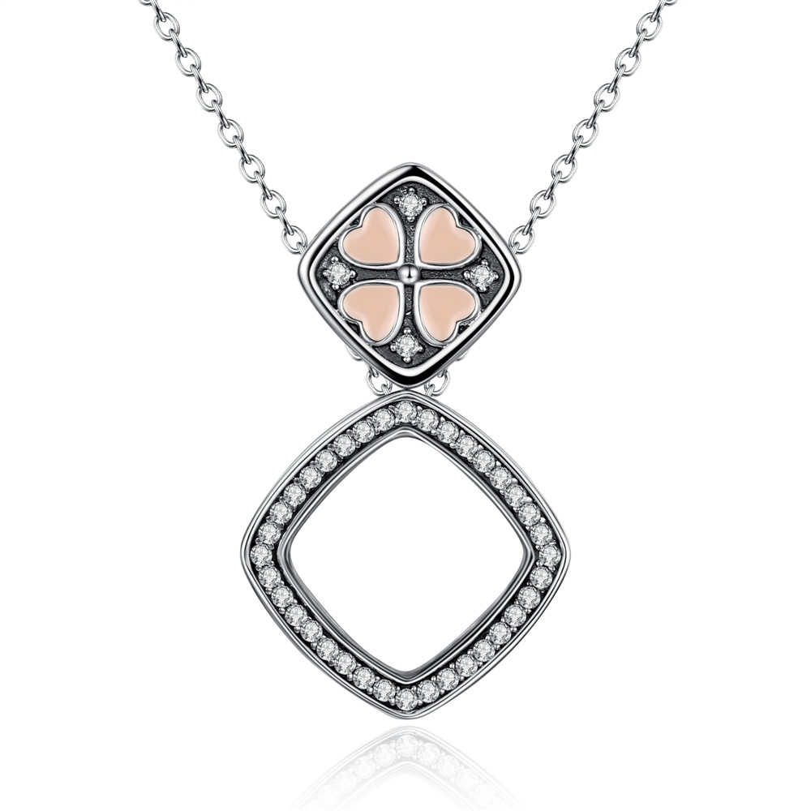 | SCN055 | 多戴款-925银项链 | 无字印 | 925银+锆石+滴油 | 4.9 | 大：1.7*1.7 小1.1*1.1CM 链条45CM | 79 | SCN银项链
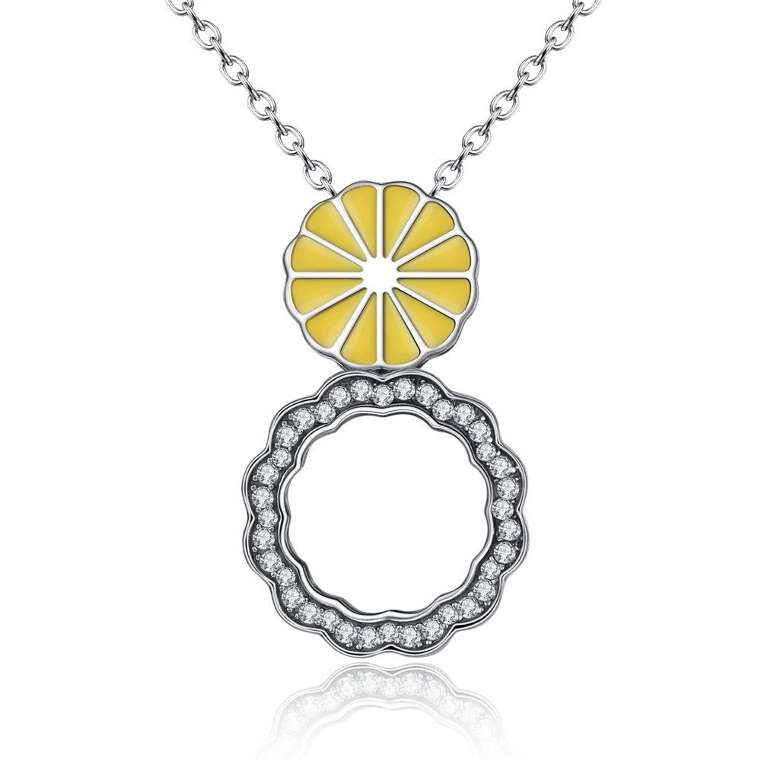 | SCN058 | 多戴款-925银项链 | 无字印 | 925银+锆石+滴油 | 4.4 | 大：1.7*1.7 小1.1*1.1CM 链条45CM | 67 | SCN银项链
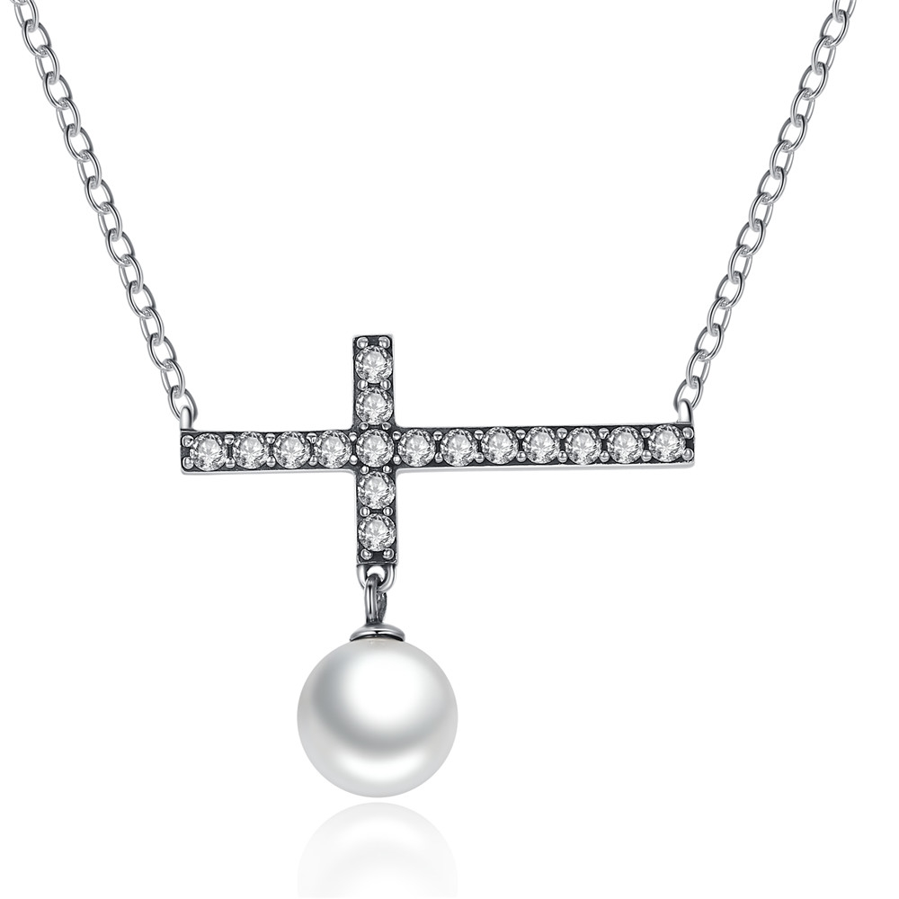 | SCN062 | 方向-925银项链 | 小草+S925 | 925银+锆石 | 2.7 | 吊坠;28*25MM 珠:9*9MM 总长：45CM | 46 | SCN银项链
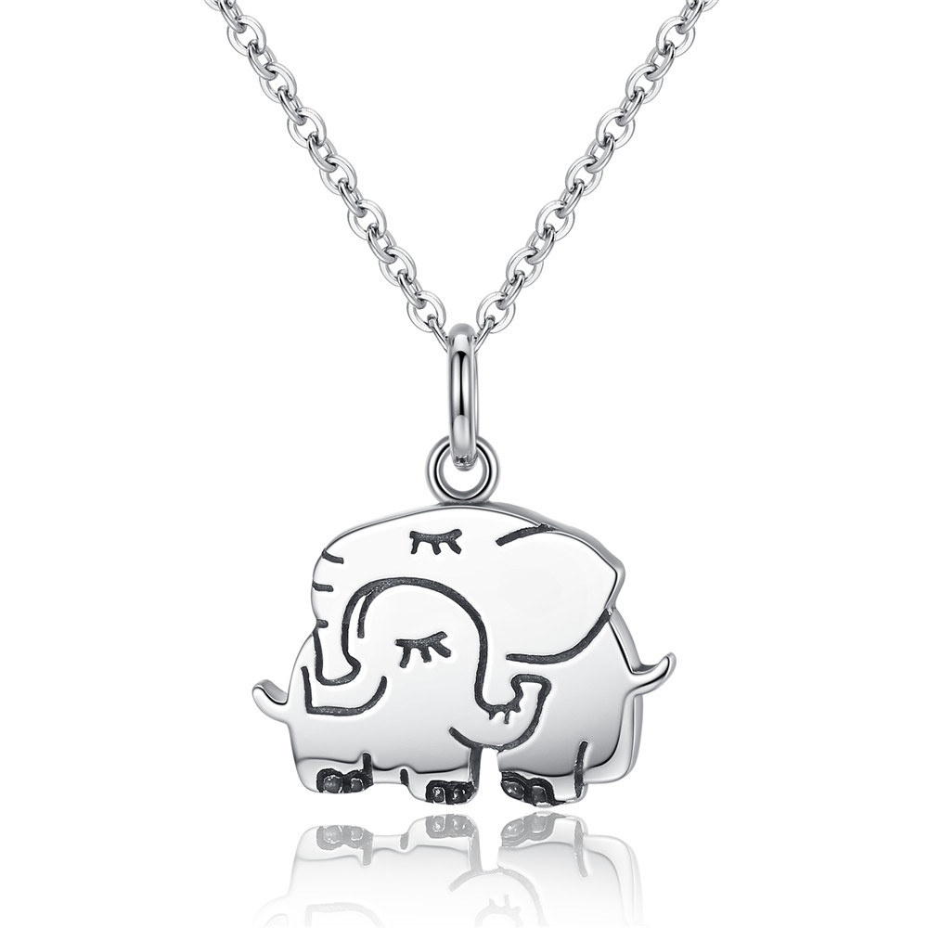 | SCN065 | 大象-925银戒指 | S925 | 925银+氧化 | 4 | 吊坠：18*20MM 链条：45CM | 51 | SCN银项链
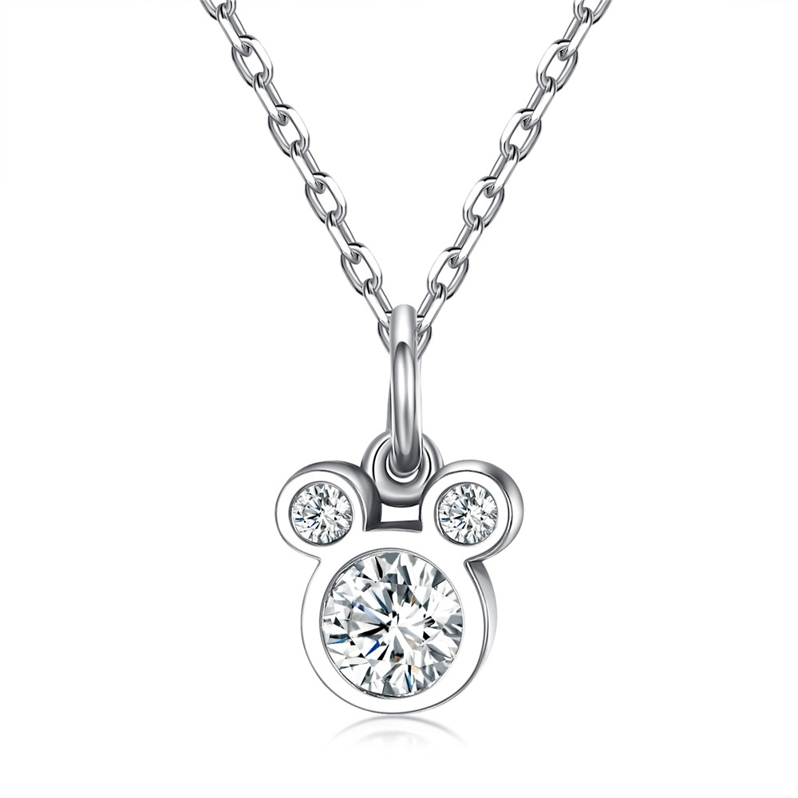 | SCN068 | 米奇吊坠-925银项链 | S925 | 925银+氧化+锆石 | 0.1 | 吊坠：8*13MM 链条：45CM | 45 | SCN银项链
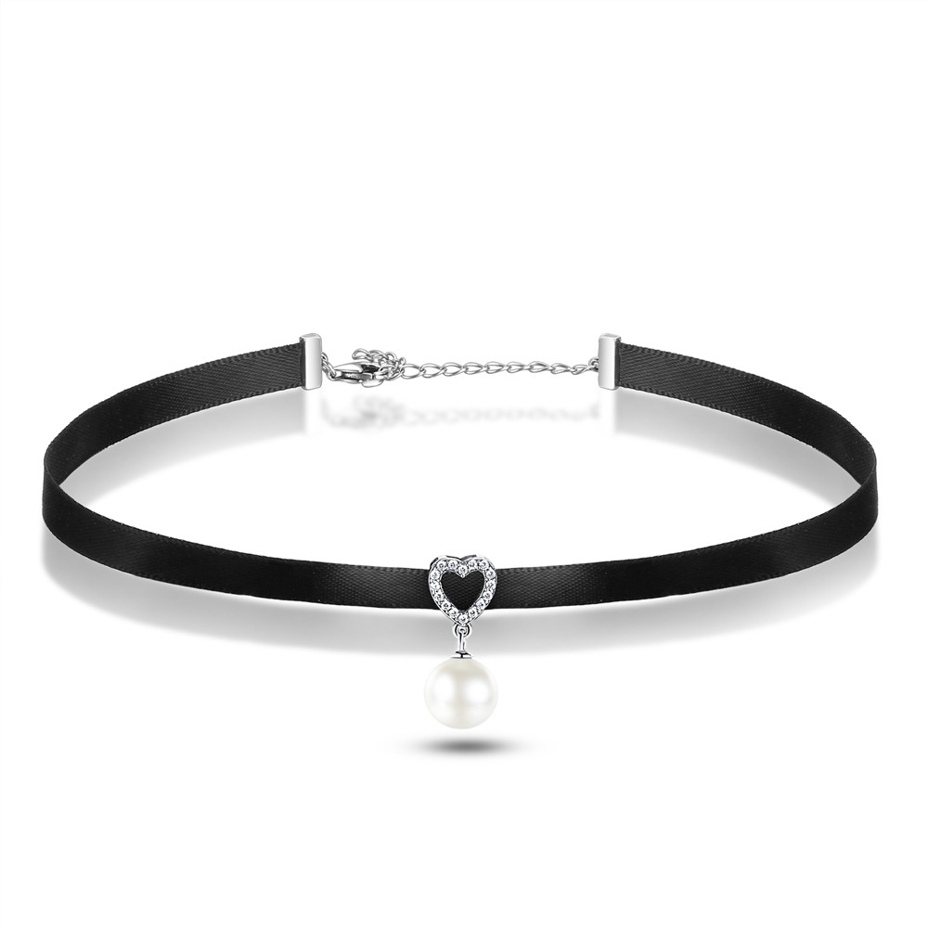 | SCN070 | 纯洁的心-925银项链 | S925 | 925银+氧化+贝珠+锆石+涤纶带 | 3.9 | 珠子：9*9 吊坠总长：22MM 链条31+7CM | 33 | SCN银项链
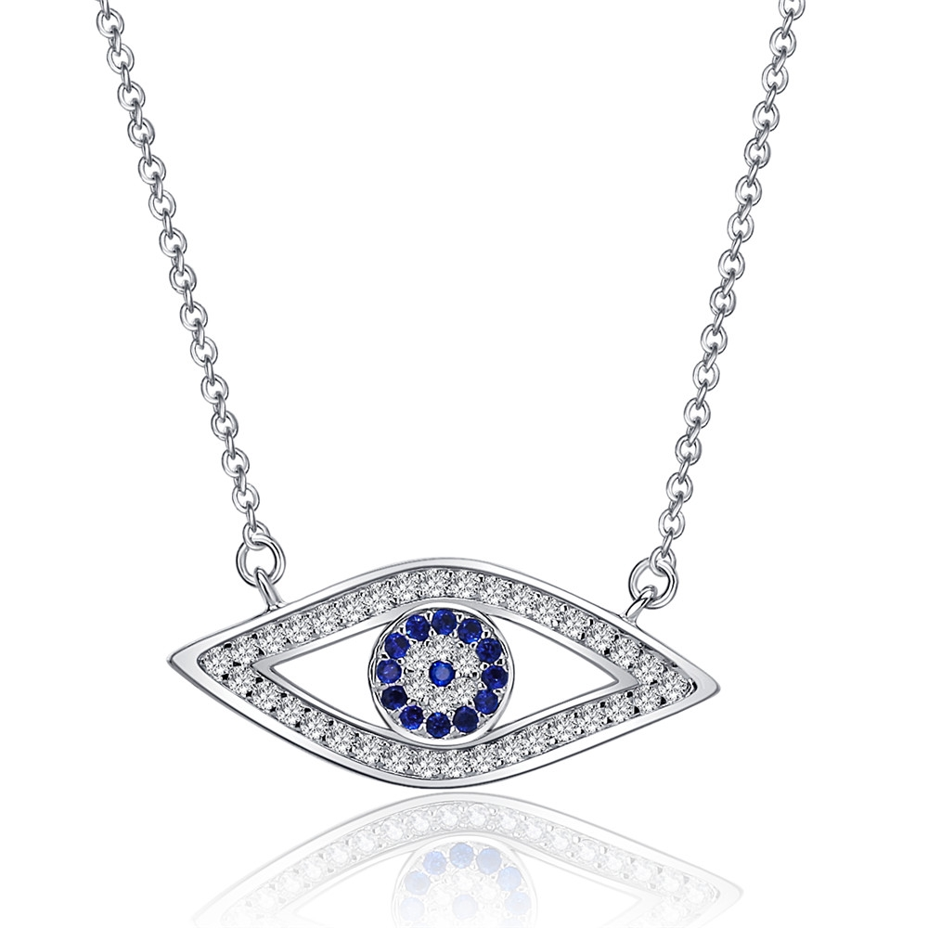 | SCN074 | 幸运蓝眼睛项链-925银项链 | S925 | 925银+镀白金+锆石 | 2.9 | 眼睛：25*10MM 总长：40+5CM | 50 | SCN银项链
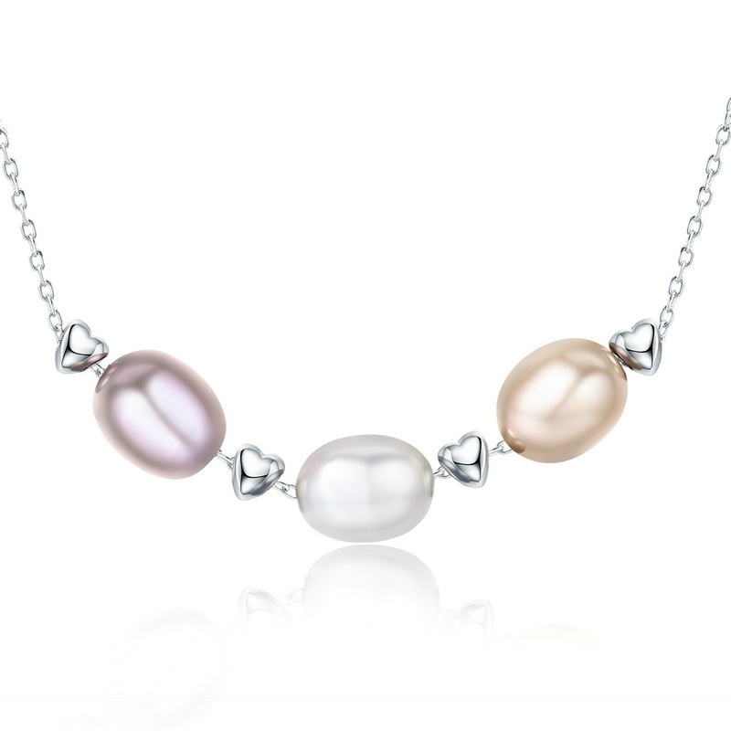 | SCN075 | 《爱情·友情·亲情》-925银项链 | S925 | 925银+镀白金+淡水珍珠 | 3.3 | 珍珠：1*0.7CM 心形：0.3*0.3CM | 42 | SCN银项链
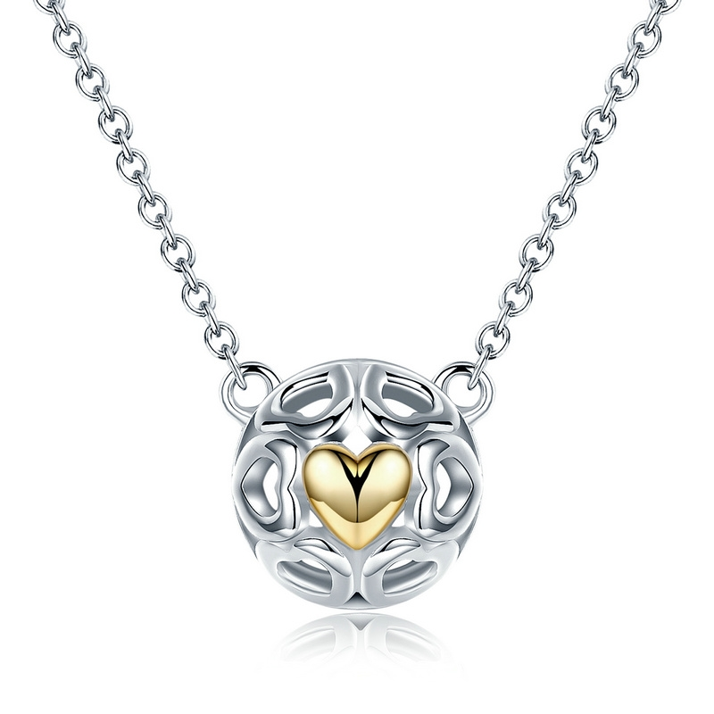 | SCN079 | 金色的心项链-925银项链 | S925 | 925银+镀真金+镀14K真金 | 3.2 | 吊坠：1.1*1.1CM 总长：38.5CM 42.5CM 45CM | 39 | SCN银项链
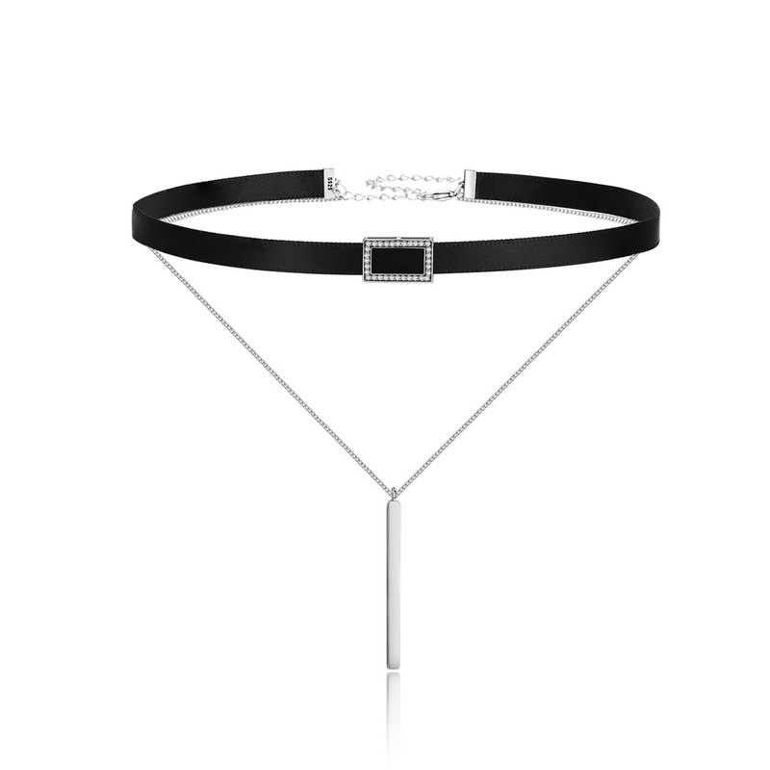 | SCN080 | 双层几何项圈—方形-925银项链 | S925 | 织带+925银+锆石 | 5.9 | 织带：30.5+7.5CM 细链条：40CM 长方形：1.5*0.9CM 长条：3.1*0.25CM | 62 | SCN银项链
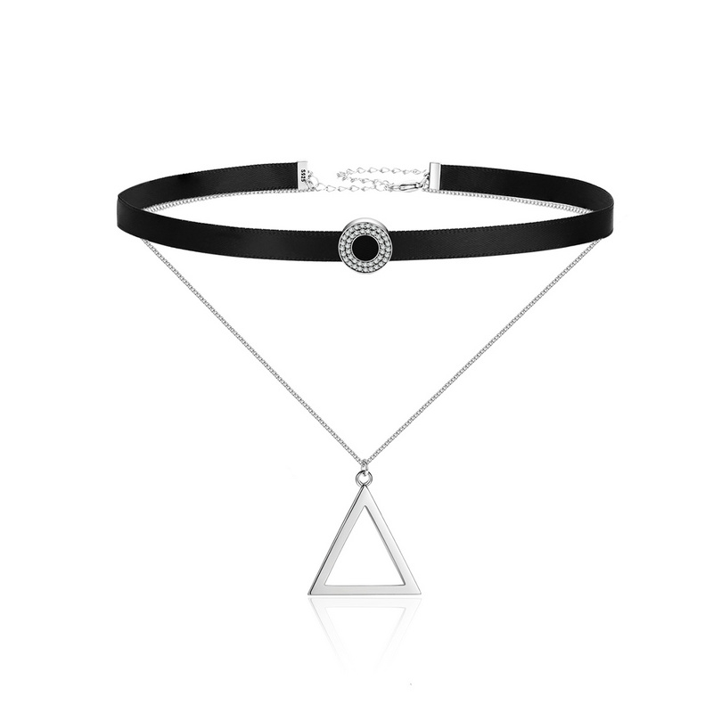 | SCN081 | 双层几何项圈—圆形-925银项链 | S925 | 织带+925银+锆石 | 5 | 织带：30.5+7.5CM 细链条：40CM 圆：1.2CM 三角形：2*2.2CM | 65 | SCN银项链
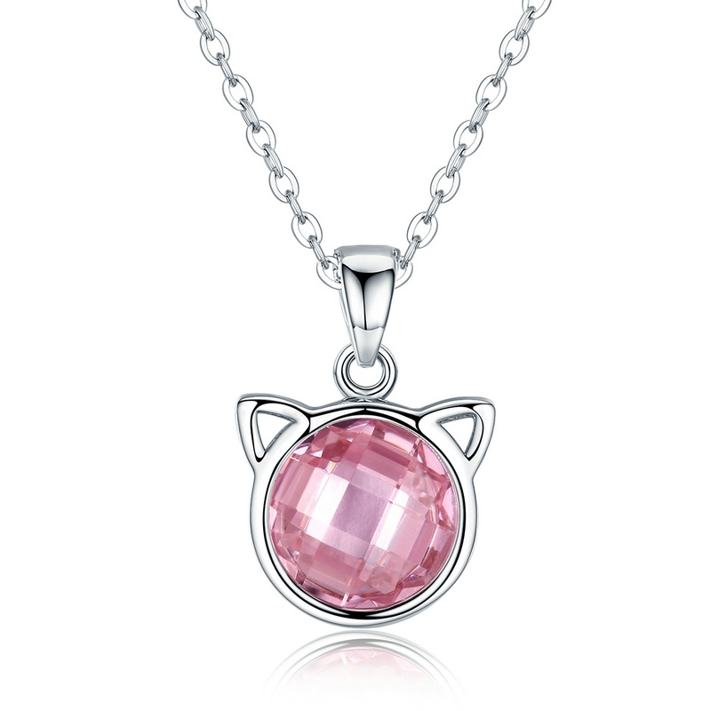 | SCN083 | 粉色猫咪项链-925银项链 | S925 | 925银+镀真白金+锆石 | 3.4 | 吊坠：1.2*1.7CM 链条：38.5CM 42.5CM 45CM | 49 | SCN银项链
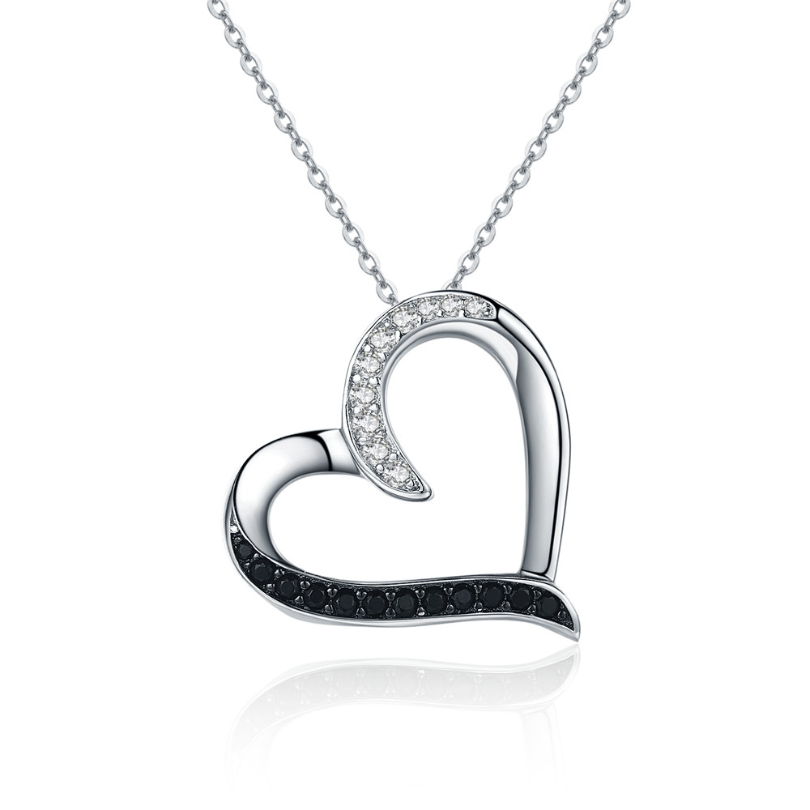 | SCN088 | 925银项链 | S925 | 925银+锆石+镀真白金+镀黑金 | 2.9 | 心形：1.9*1.8CM 链条：40+5CM | 44 | SCN银项链
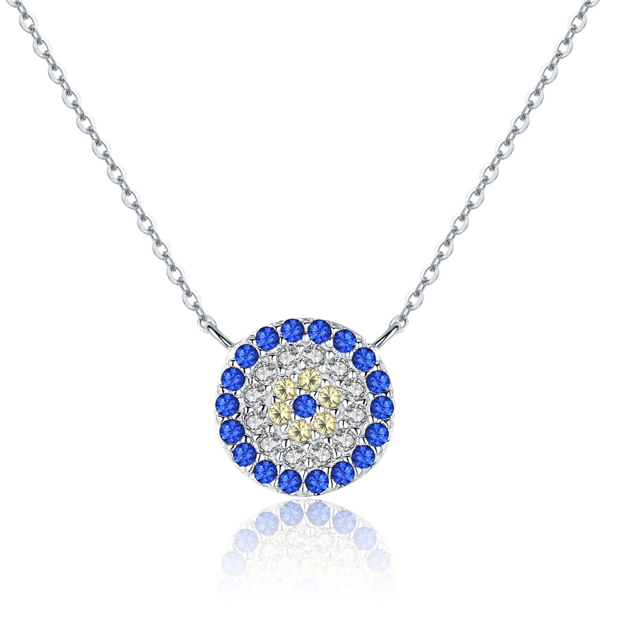 | SCN089 | 925银项链 | S925 | 925银+锆石+镀真白金 | 2.4 | 总长：40+5CM 圆：0.9*0.9CM | 47 | SCN银项链
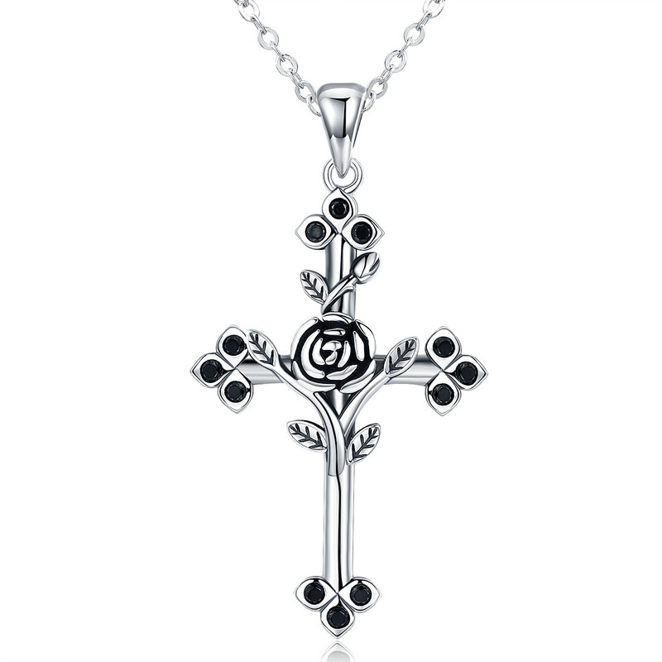 | SCN091 | 玫瑰十字架-925银项链 | 小草+S925 | 925银+氧化+锆石 | 3.5 | 吊坠：3.7*2CM链长：38-45CM | 51 | SCN银项链
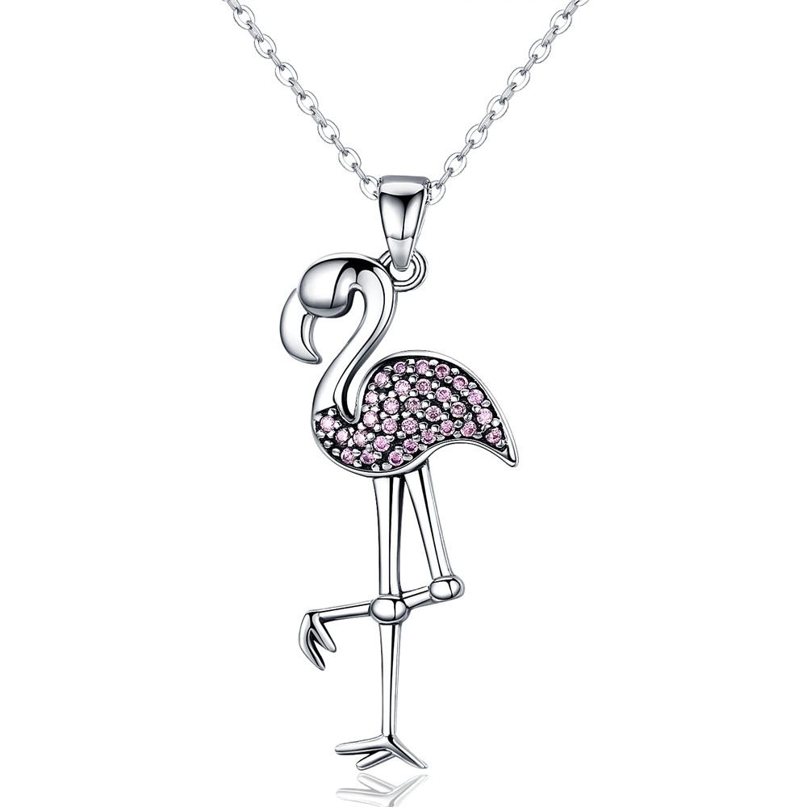 | SCN093 | 火烈鸟-925银项链 | 小草+S925 | 925银+氧化+锆石 | 4.4 | 吊坠：高3.5CM 宽1.4CM 链条：38-45CM | 50 | SCN银项链
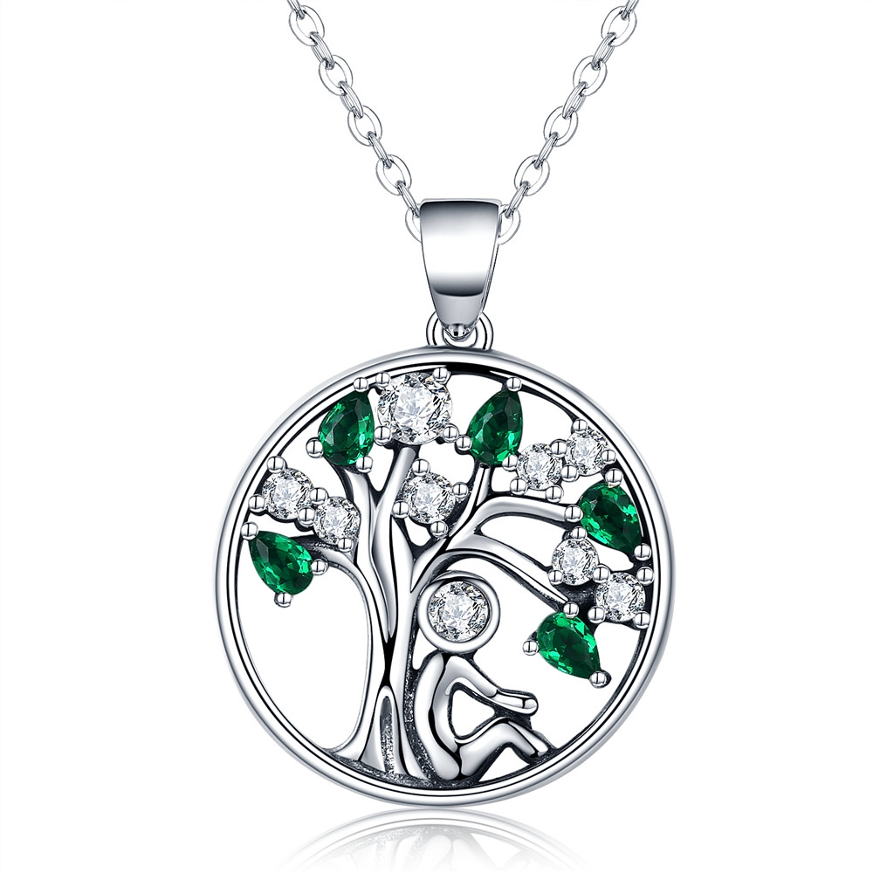 | SCN094 | 依偎-925银项链 | 小草+S925 | 925银+氧化+锆石 | 0.1 | 吊坠：高2.4CM 宽：1.8CM | 60 | SCN银项链
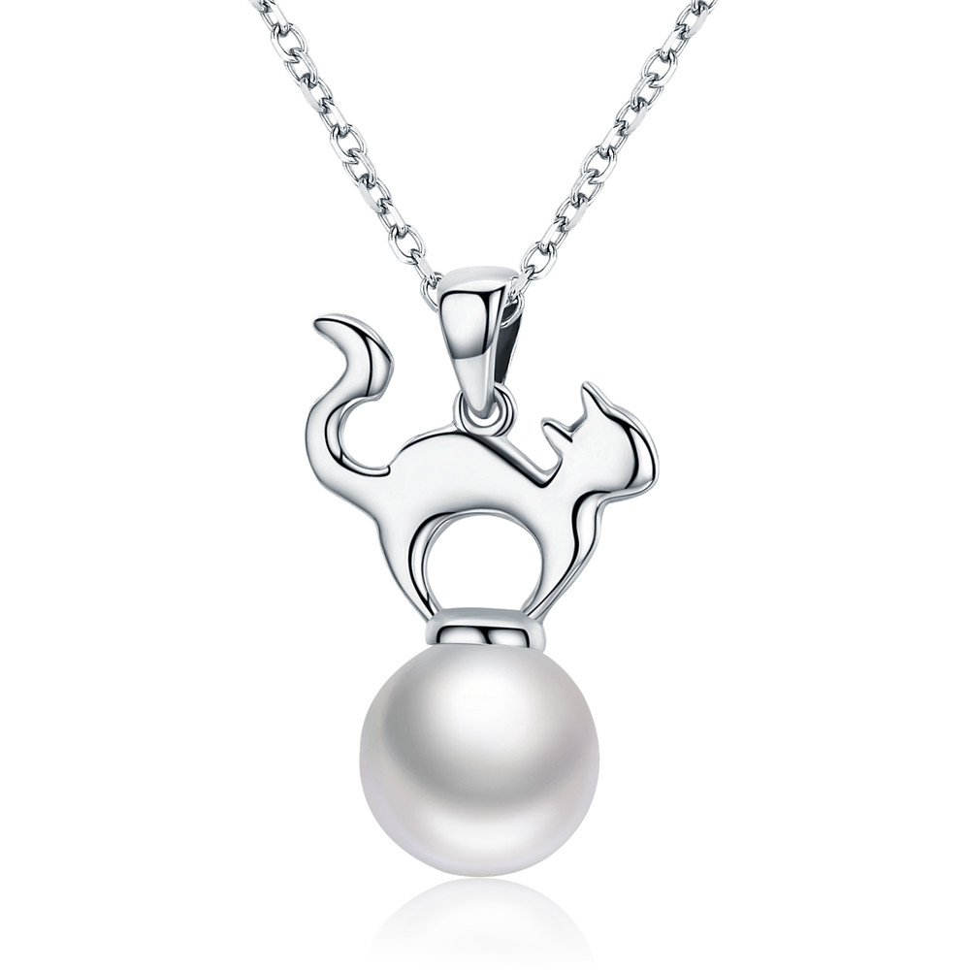 | SCN095 | 迷人猫咪-925银项链 | 小草+S925 | 925银+氧化+贝珠 | 3.6 | 吊坠：高2.5CM 珠子：1CM 链条：38-45CM | 47 | SCN银项链
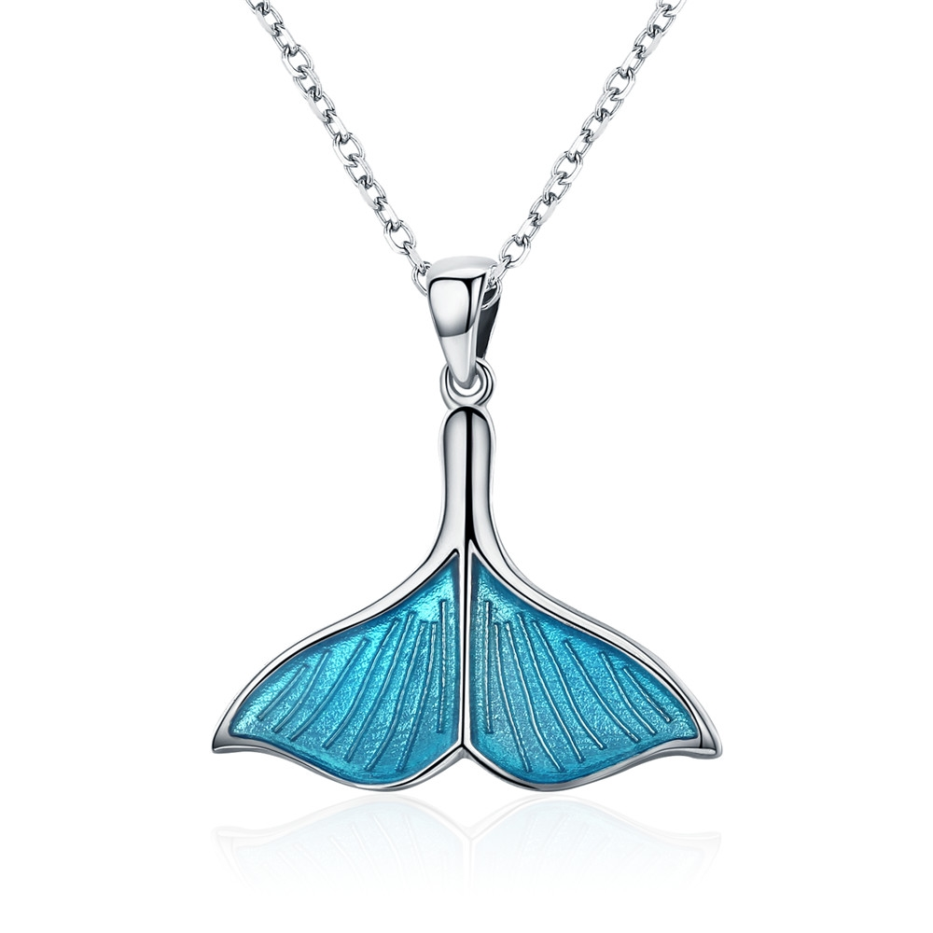 | SCN096 | 鱼尾-925银项链 | 小草+S925 | 925银+镀白金+滴油 | 2.6 | 吊坠高：2.5CM 宽：2.4CM 链条：38-45CM | 52 | SCN银项链
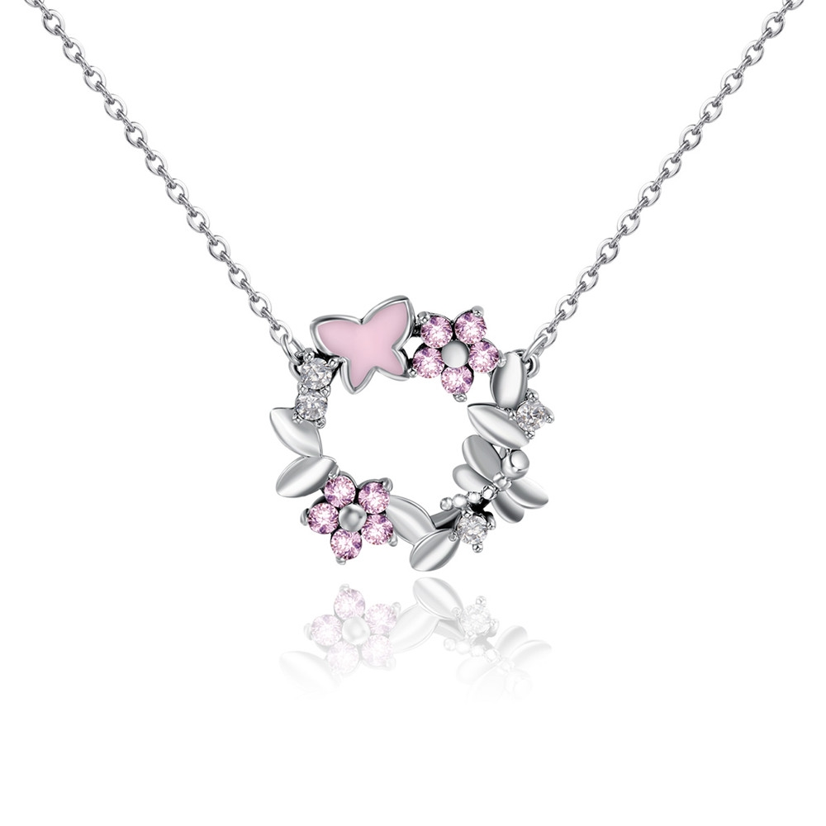 | SCN098 | 花环-925银项链 | S925 | 925银+氧化+锆石+滴油 | 4.4 | 吊坠：1.8*1.8CM 链长：38-45CM | 67 | SCN银项链
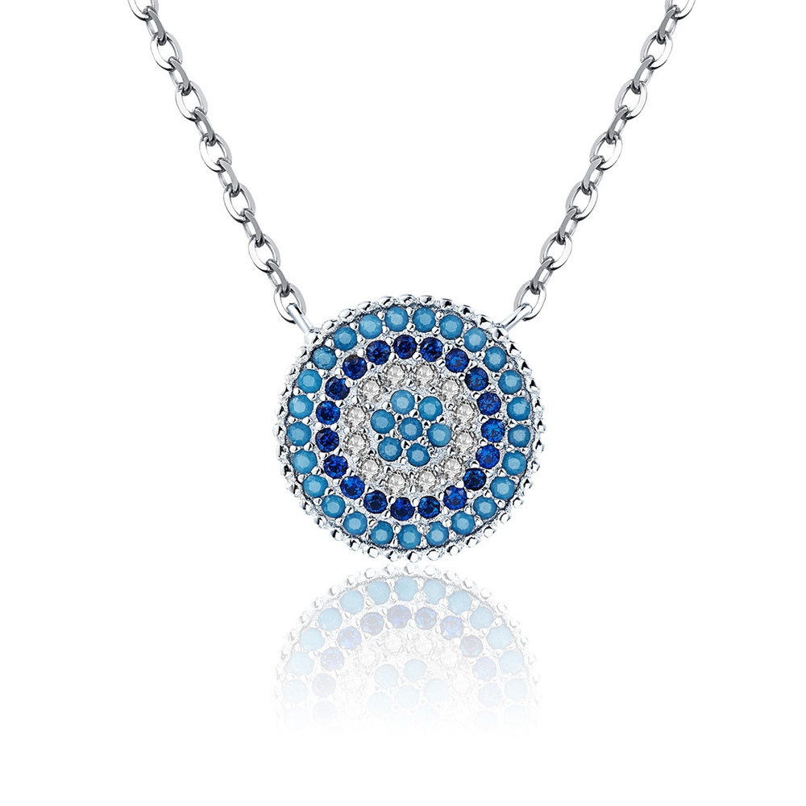 | SCN099 | 蓝色乐章-925银项链 | S925 | 925银+镀白金+锆石 | 3.1 | 吊坠：1.2*1.2CM 链长：40+5CM | 55 | SCN银项链
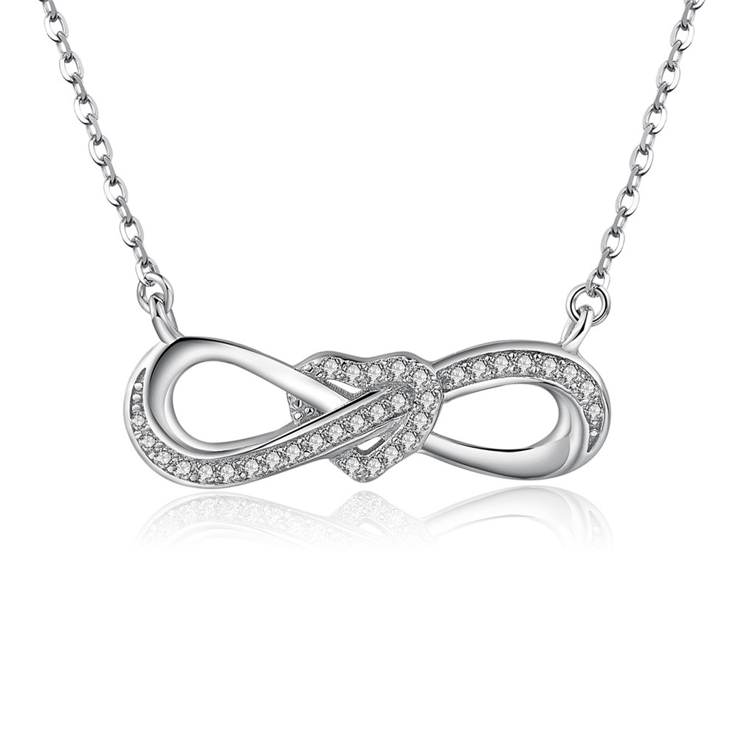 | SCN100 | 爱意绵绵-925银项链 | S925 | 925银+镀白金+锆石 | 3.3 | 吊坠：2.6*0.9CM 链长：40+5CM | 46 | SCN银项链
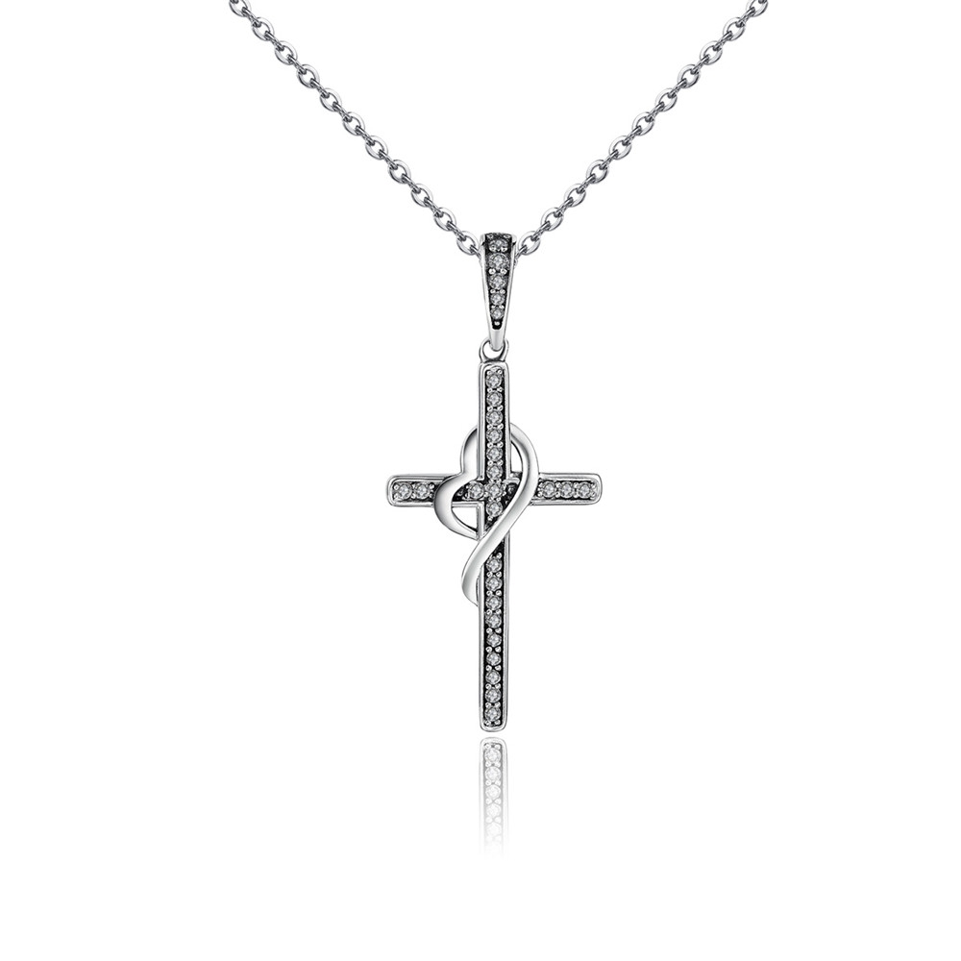 | SCN104 | 爱的信仰-925银项链 | S925 | 925银+锆石+氧化 | 1.6 | 吊坠：3.6*1.6CM 链长：38-45CM | 50 | SCN银项链
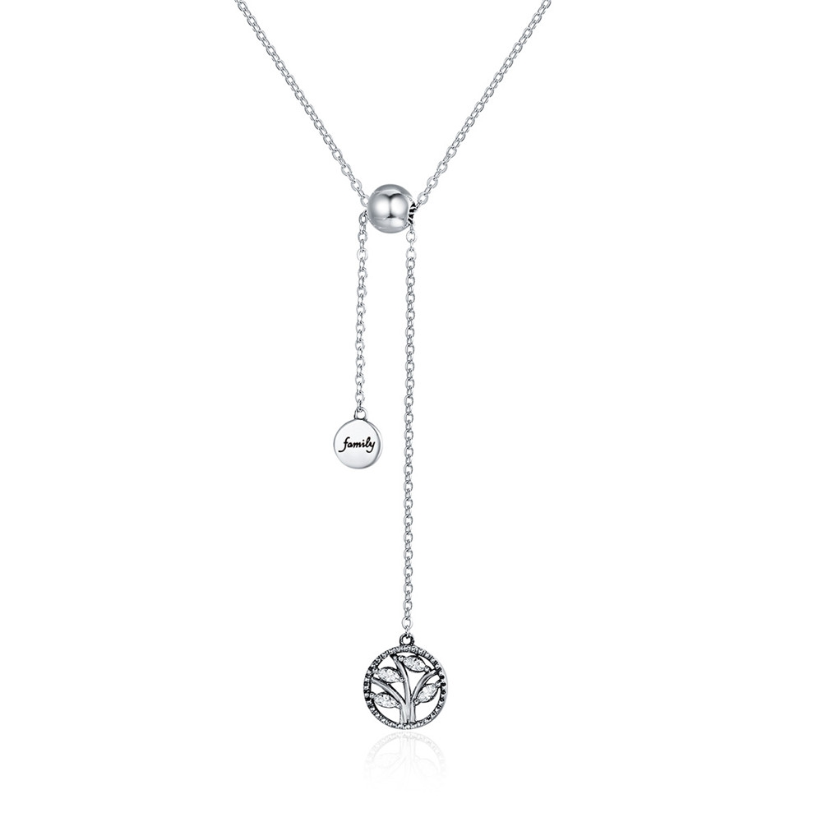 | SCN106 | 生命树与家 -925银项链 | 小草+S925 | 925银+氧化+锆石 | 2.7 | 总长：42CM 吊坠链长：9.5CM 生命树：1.2*1CM | 38 | SCN银项链
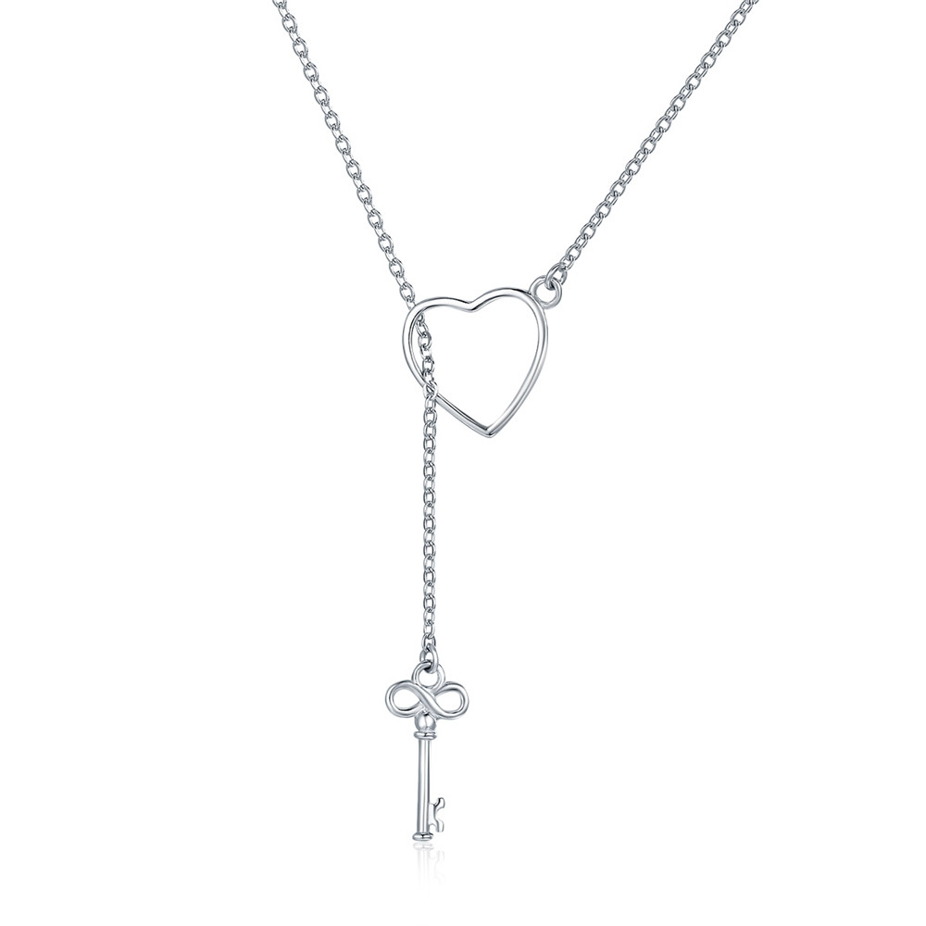 | SCN107 | 打开你的心门-925银项链 | S925 | 925银+镀白金 | 2 | 总长：47CM（可调节） 心形：1.2*1.2CM | 28 | SCN银项链
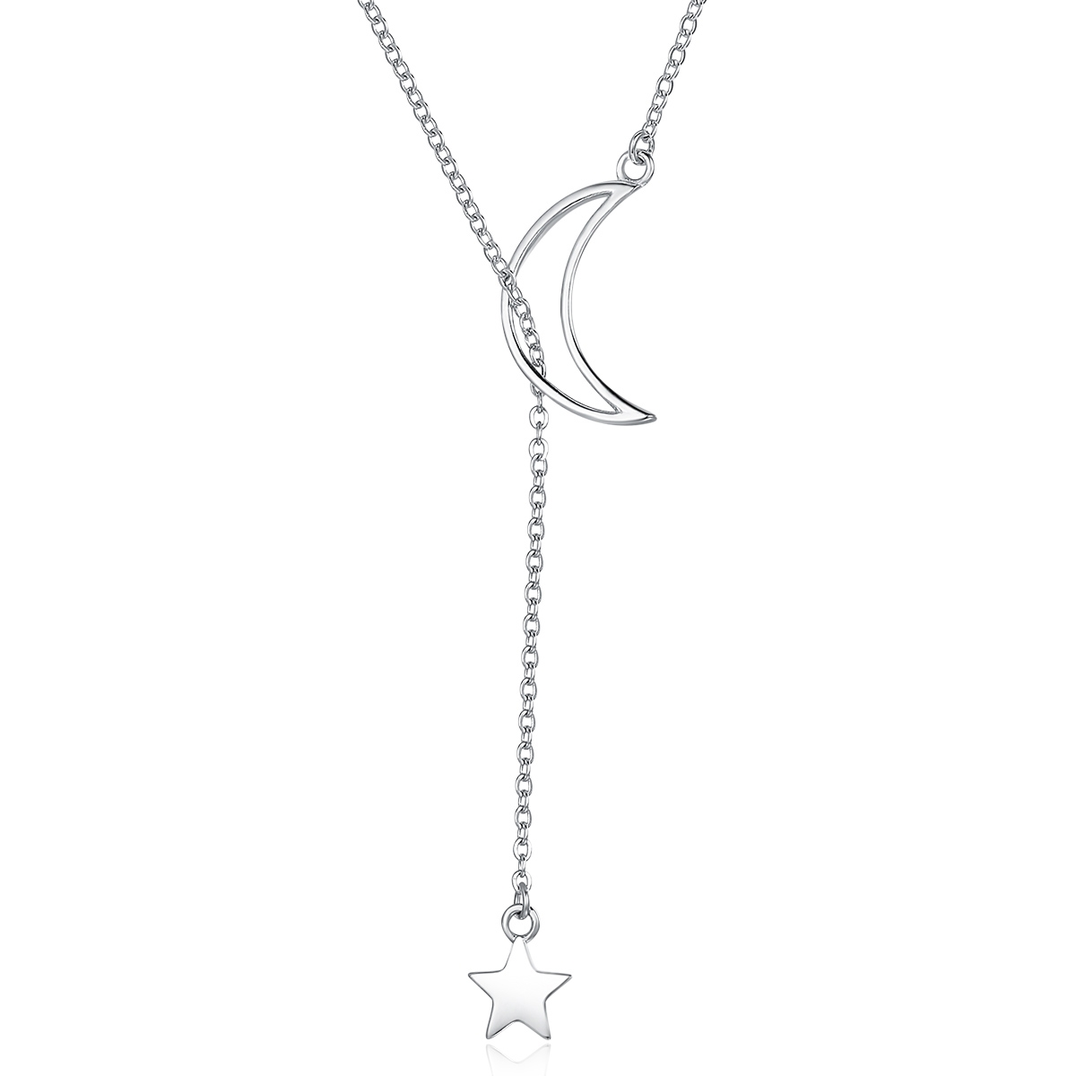 | SCN108 | 星月童话-925银项链 | S925 | 925银+镀白金 | 2.7 | 总长：47CM （可调节） 月亮：1.9*1CM | 28 | SCN银项链
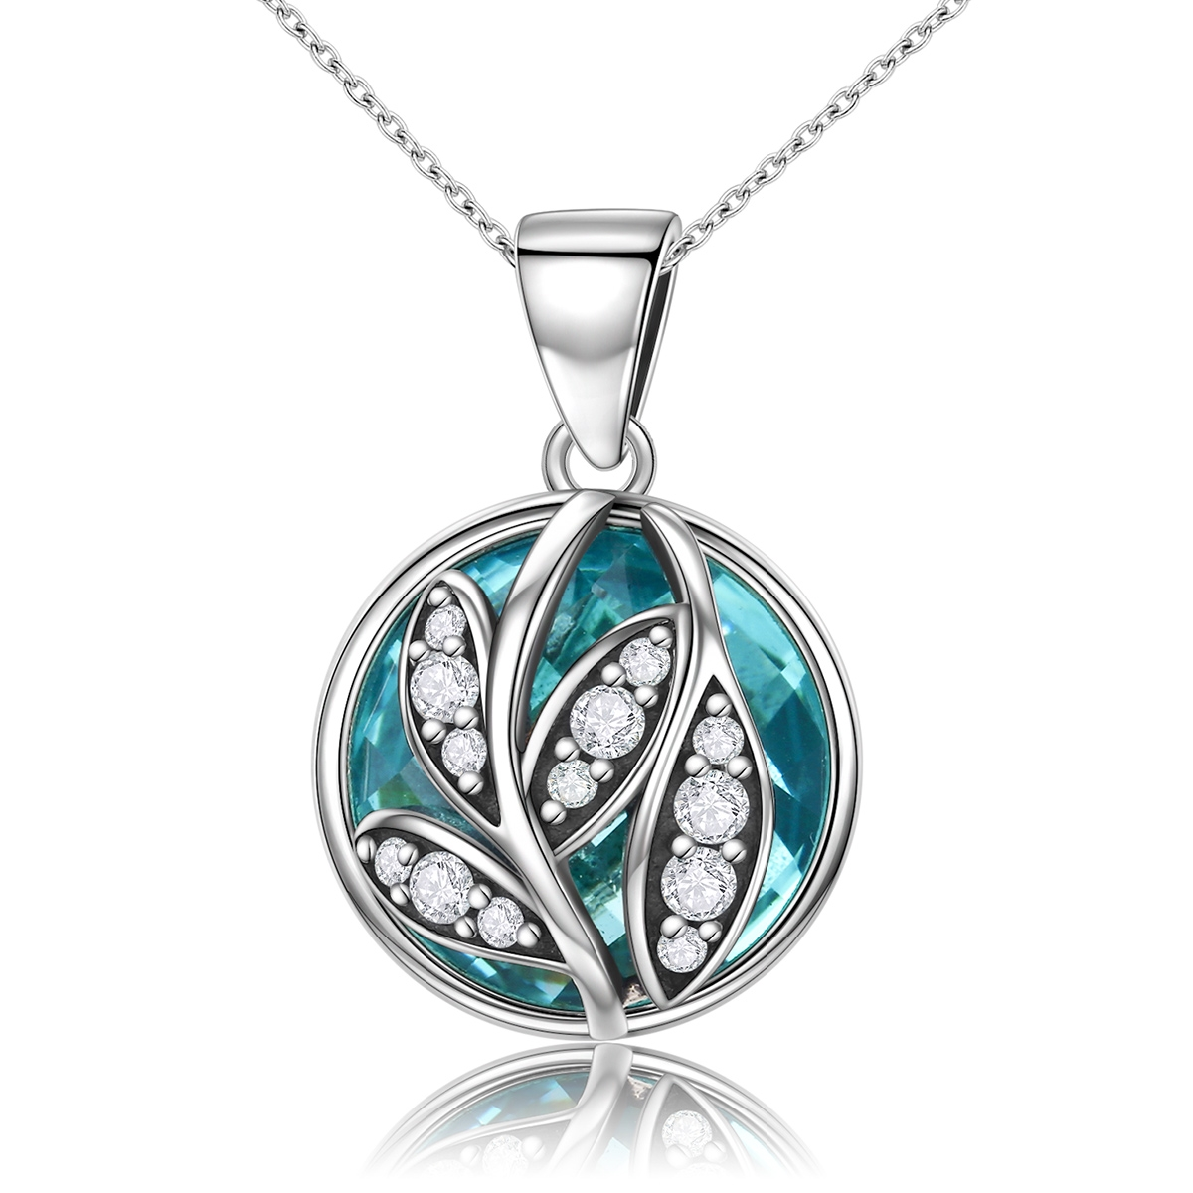 | SCN109 | 落叶的情愫-925银项链 | 小草+S925 | 925银+氧化+锆石+玻璃 | 3.6 | 吊坠：1.8*1.2CM 链长：38-45CM | 51 | SCN银项链
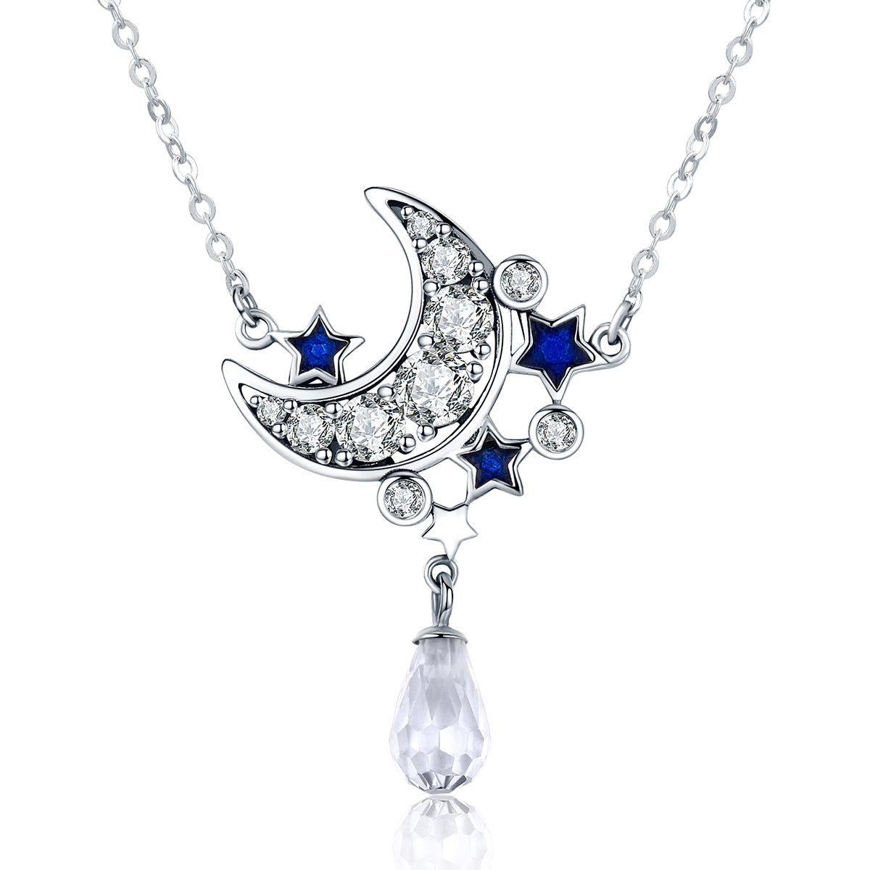 | SCN110 | 星月之光-925银项链 | 小草+S925 | 925银+氧化+滴油+锆石 | 3.4 | 吊坠：2*3.2CM 链长：38-45CM | 73 | SCN银项链
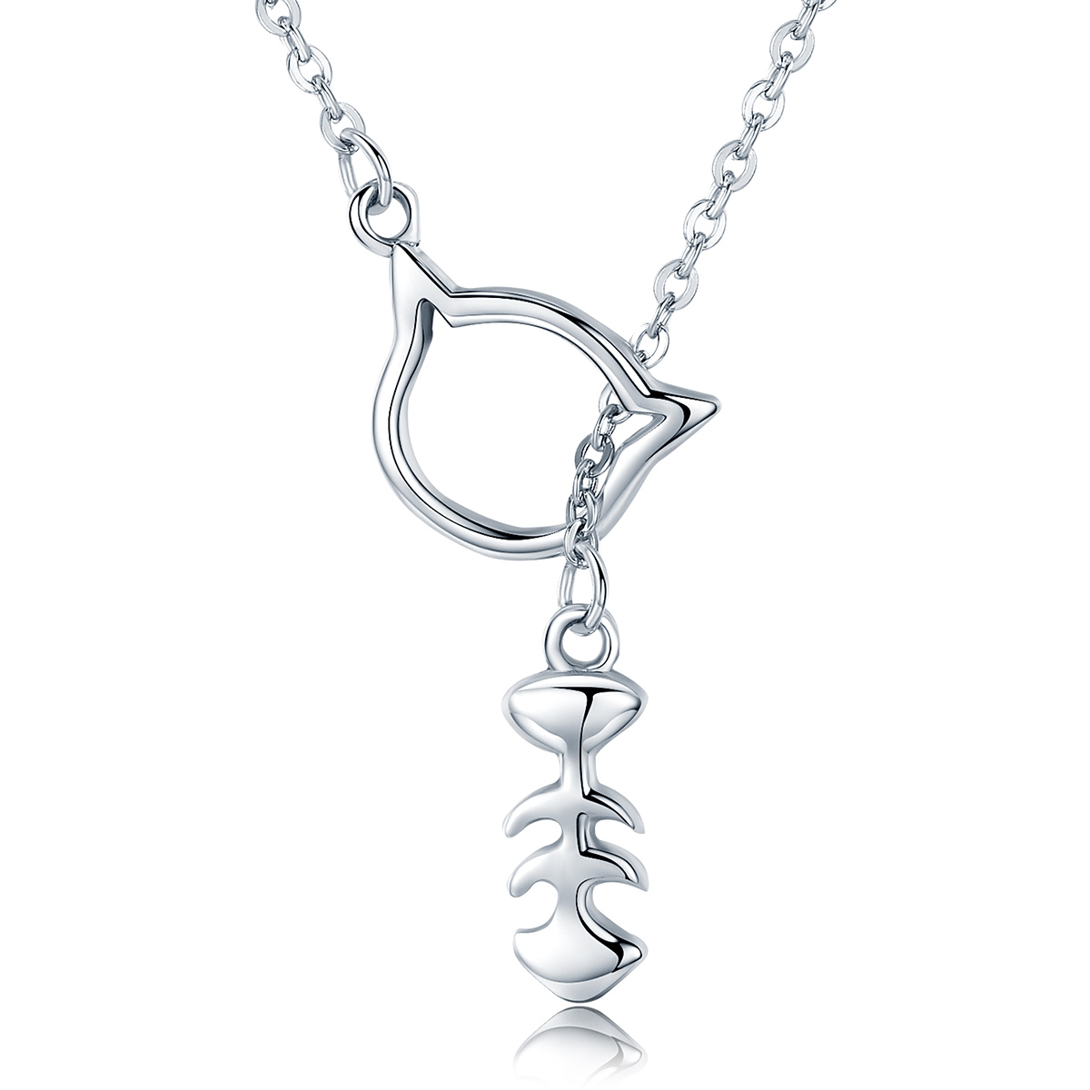 | SCN111 | 猫咪物语-925银项链 | 小草+S925 | 925银+氧化 | 3.1 | 鱼：0.5*1.3CM 总长：50CM | 41 | SCN银项链
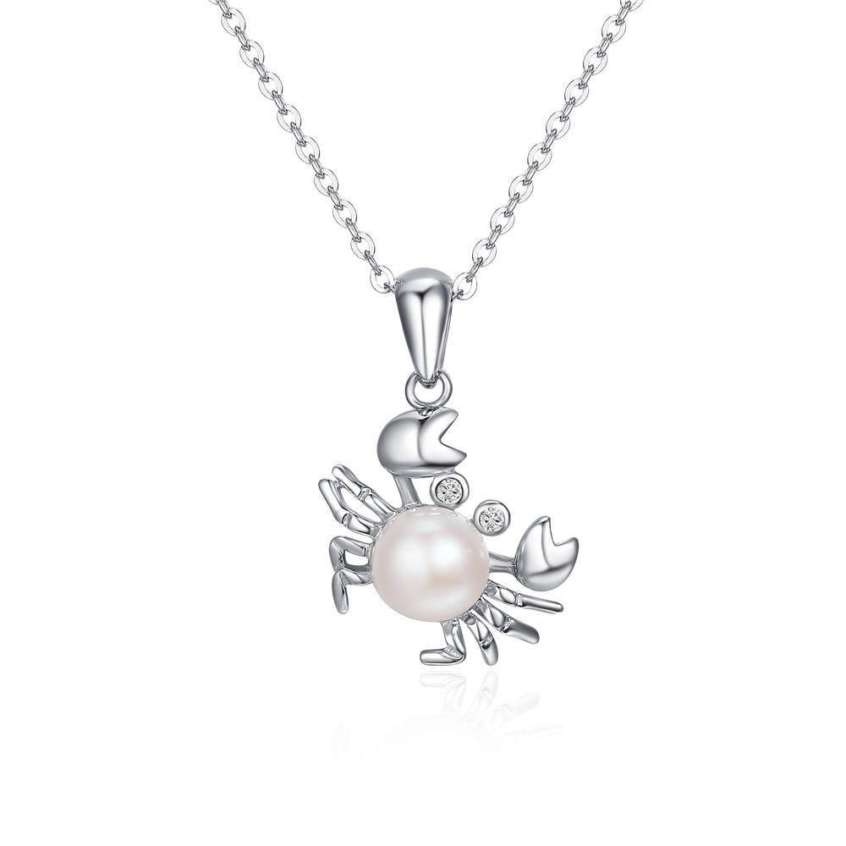 | SCN114 | 巨蟹座-925银项链 | S925 | 925银+镀白金+贝珠+锆石 | 2.8 | 总长38-45cm吊坠1.3*2cm | 44 | SCN银项链
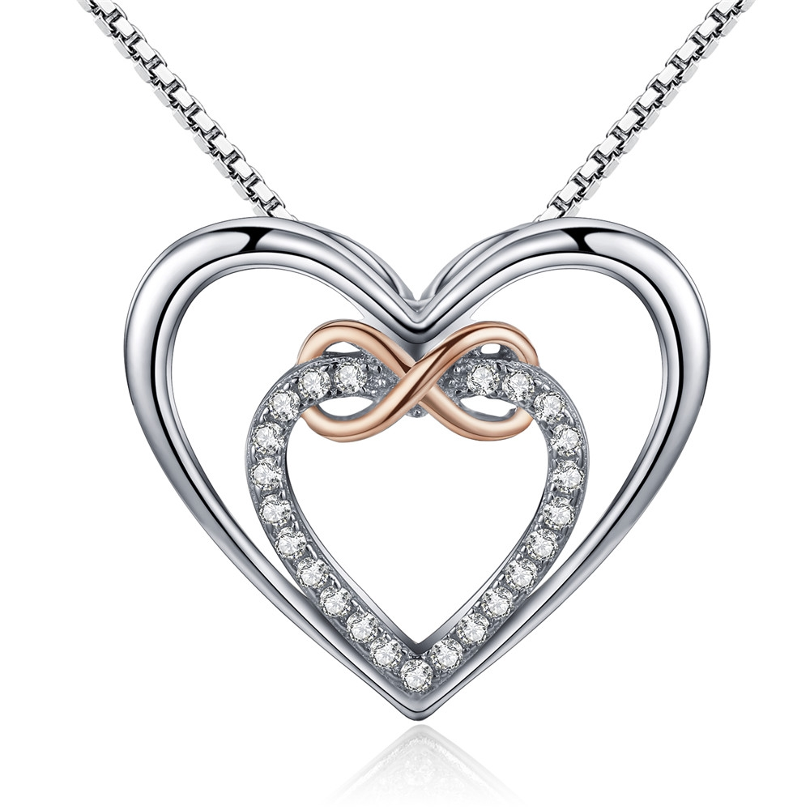 | SCN121 | 精致的心-925银项链 | 小草+S925 | 925银+镀白金+镀K金+锆石 | 4 | 吊坠：2*1.8CM链条:45CM 可调节 | 52 | SCN银项链
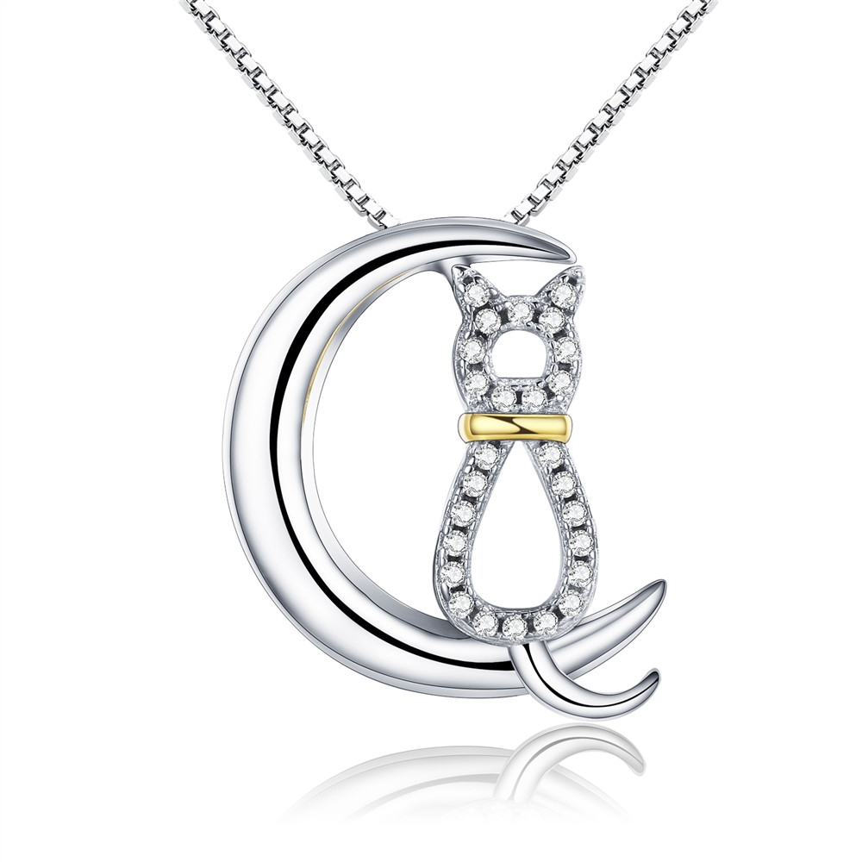 | SCN122 | 猫咪的梦-925银项链 | 小草+S925 | 925银+镀白金+镀K金+锆石 | 4 | 吊坠：1.7* 2CM 链条:45CM 可调节 | 41 | SCN银项链
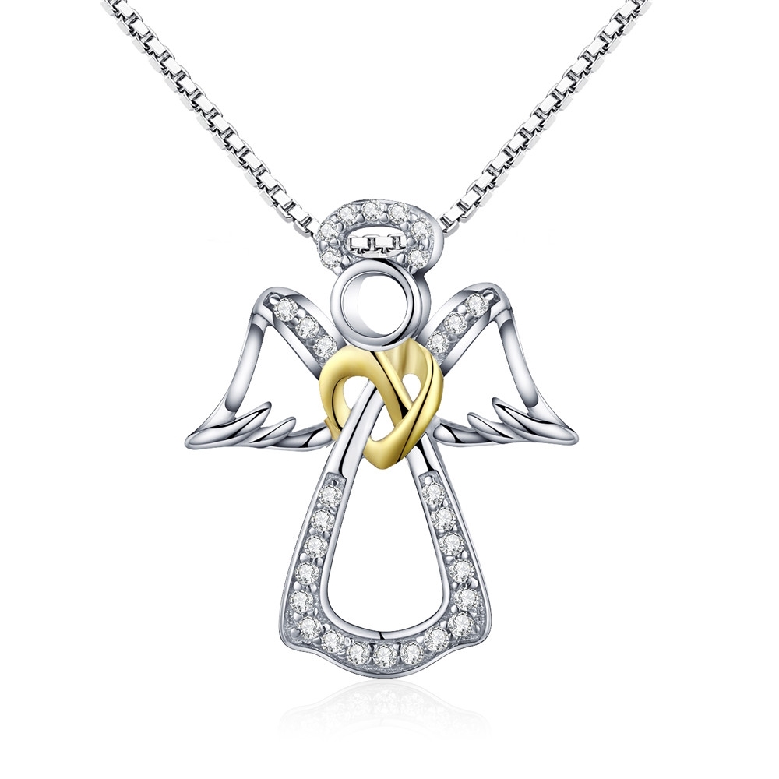 | SCN123 | 守护天使-925银项链 | S925 | 925银+镀白金+镀K金+锆石 | 3.6 | 吊坠：1.7*2.1CM 链条:45CM 可调节 | 51 | SCN银项链
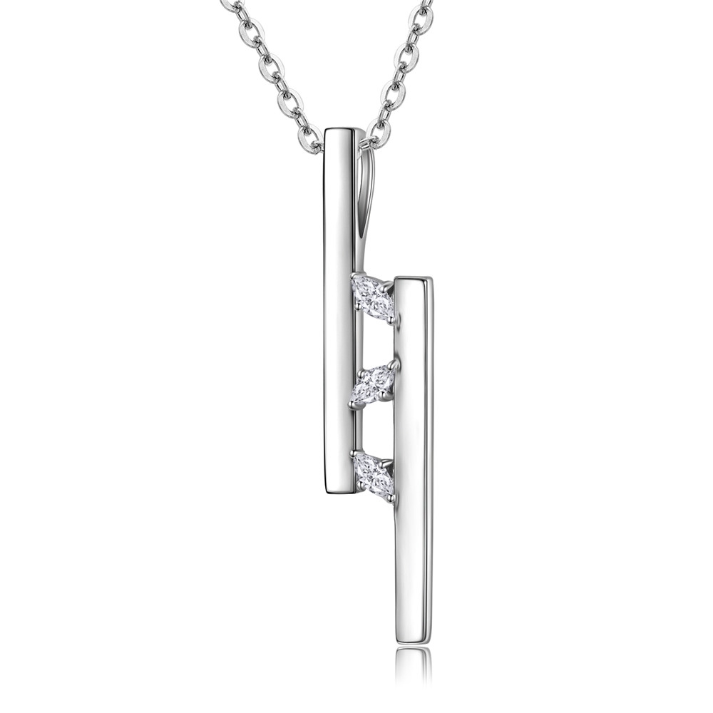 | SCN127 | 摩登几何-925银项链 | 小草+S925 | 925银+镀白金+锆石 | 2.6 | 吊坠高：2.8CM 链长：38-45CM | 44 | SCN银项链
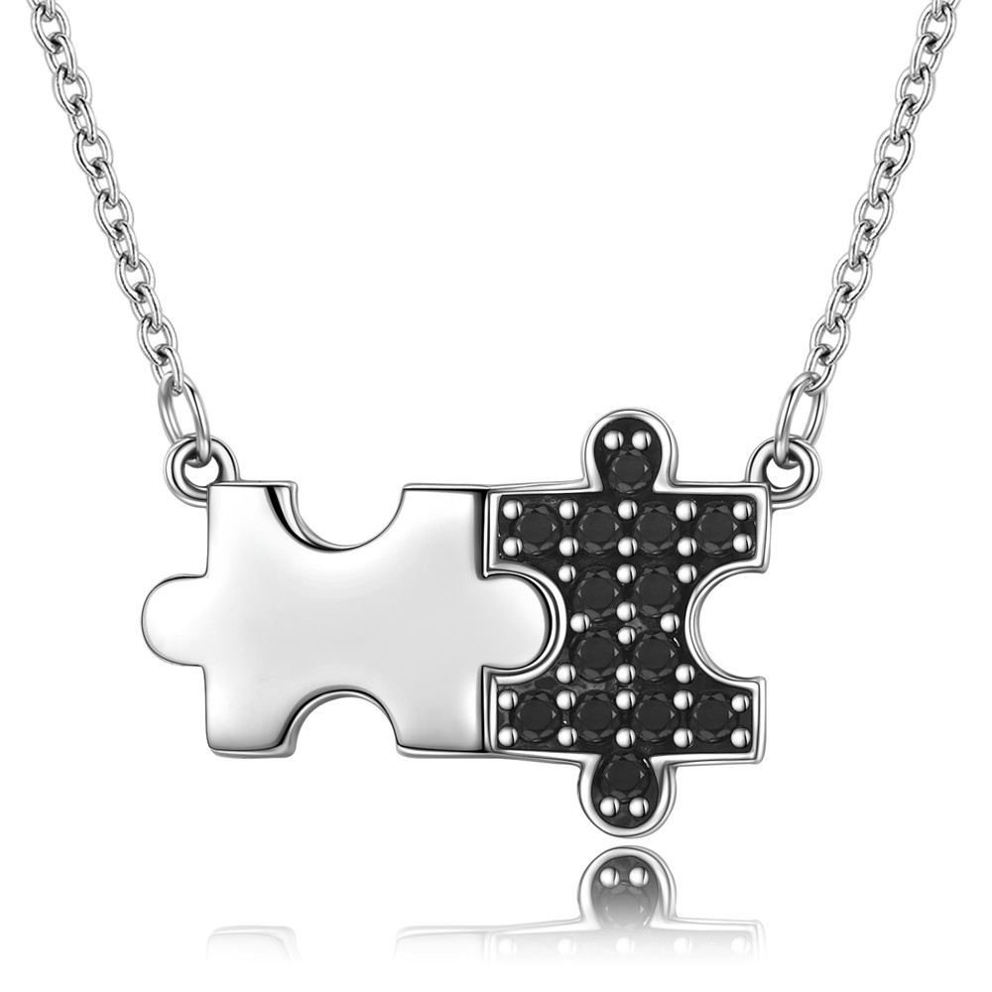 | SCN129 | 动感拼图-925银项链 | 小草+S925 | 925银+氧化+锆石 | 2.4 | 吊坠：2*1.2CM 链长：38-45CM | 40 | SCN银项链
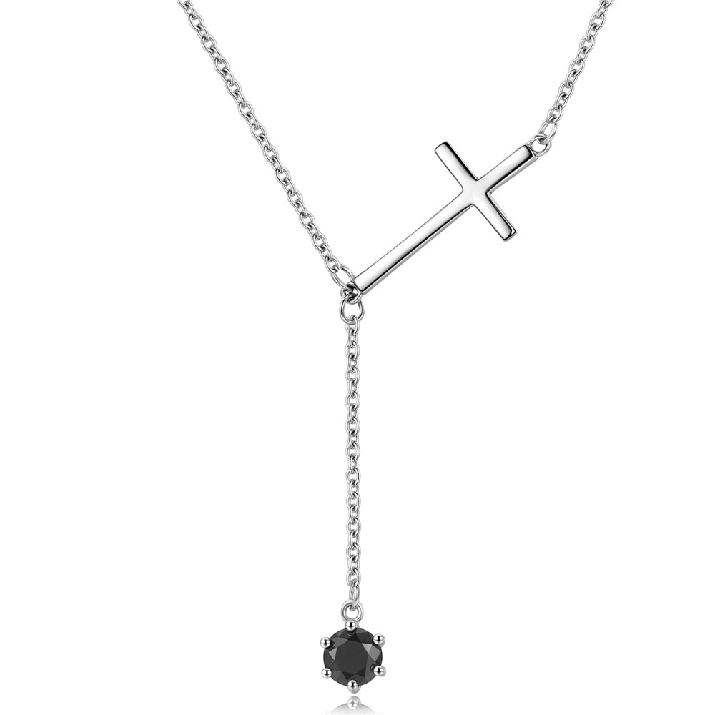 | SCN131 | 信仰之光-925银项链 | 小草+S925 | 925银+镀白金+锆石 | 2.3 | 十字架：2.5*1.1CM 链长：38-45CM | 44 | SCN银项链
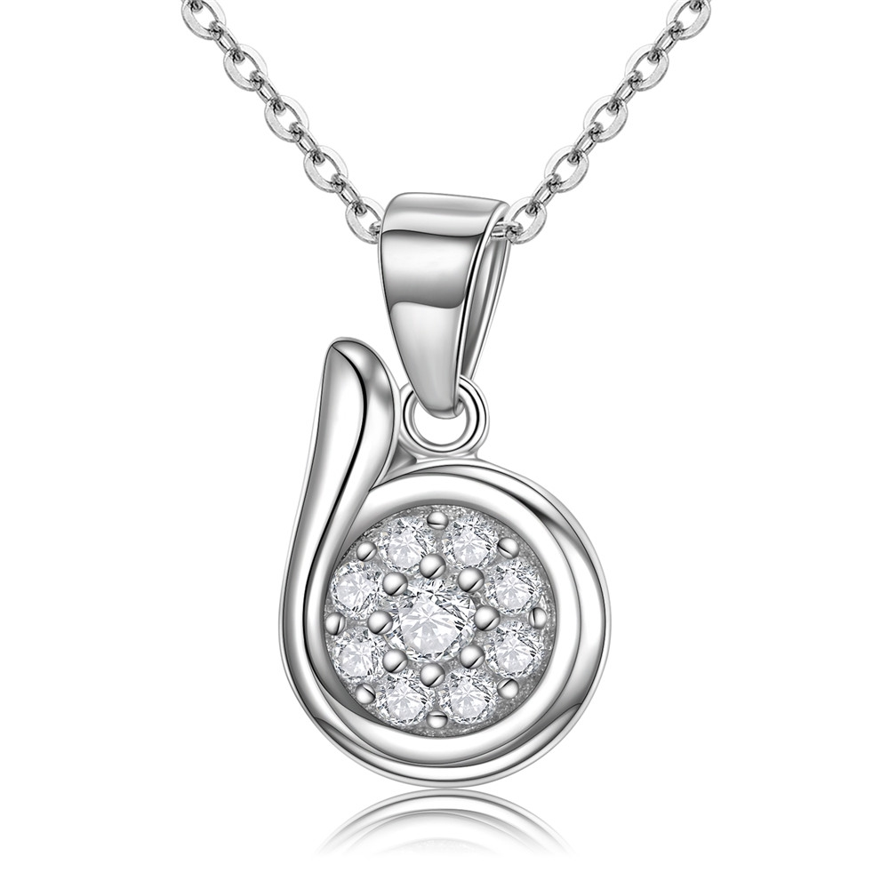 | SCN133 | 都市风情-925银项链 | 小草+S925 | 925银+镀白金+锆石 | 2.7 | 吊坠高：1.6CM | 42 | SCN银项链
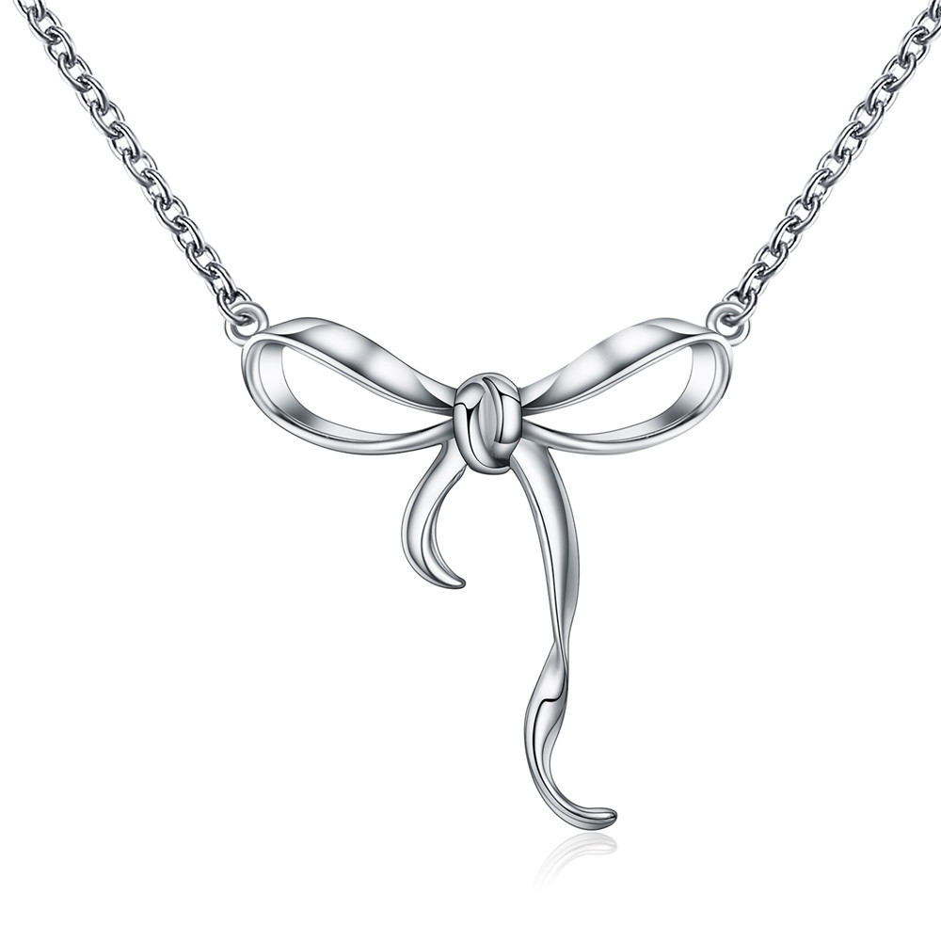 | SCN135 | 甜美蝴蝶结-925银项链 | 小草+S925 | 925银+镀白金 | 2.4 | 吊坠：2.2*2.2CM 链长：38-45CM | 36 | SCN银项链
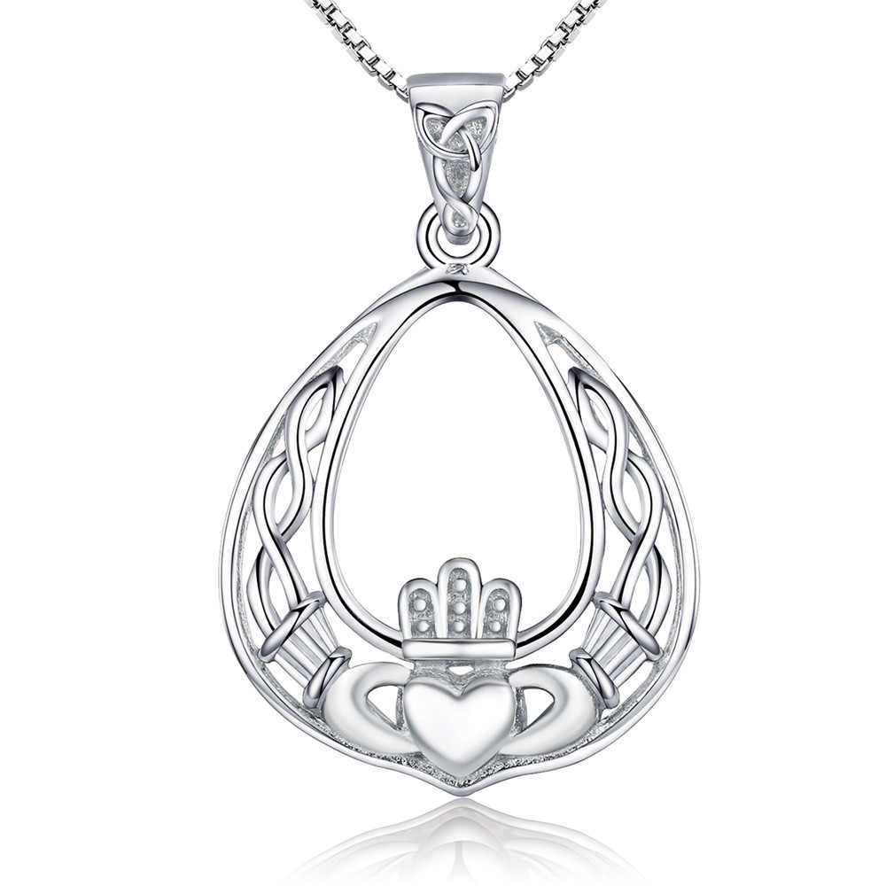 | SCN137 | 华丽皇冠-925银项链 | 小草+S925 | 925银+镀白金 | 4.1 | 吊坠:2.6*1.8CM 链长：45CM | 50 | SCN银项链
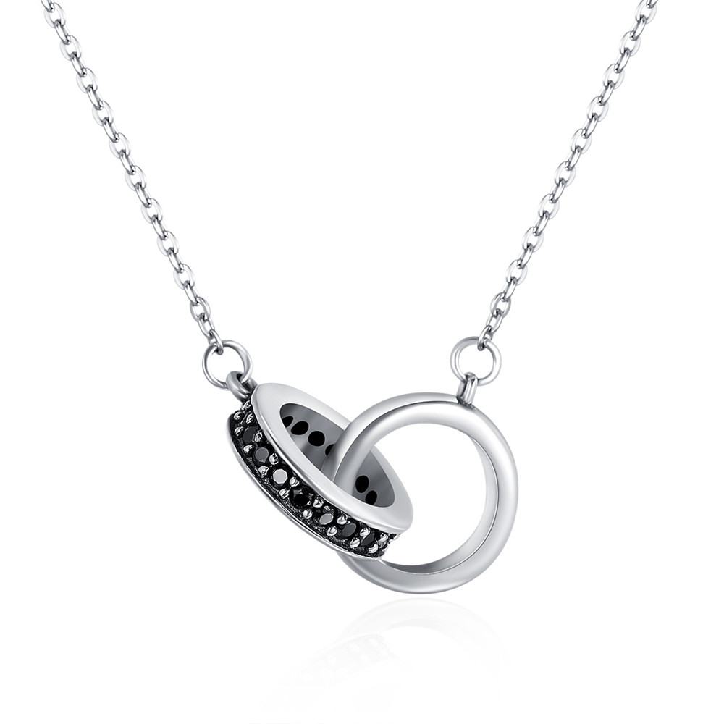 | SCN147 | 紧紧相拥-925银项链 | 小草+S925 | 925银+氧化+锆石 | 2.5 | 总长;38-45CM 吊坠：2*1.2CM | 48 | SCN银项链
 | SCN148 | 微笑的魔力-925银项链 | 小草+S925 | 925银+氧化+锆石 | 3.5 | 总长：38-45CM 吊坠长宽：2.7*1.9CM 字母高：0.7CM | 35 | SCN银项链
 | SCN149 | 海豚物语-925银项链 | S925 | 925银+氧化+锆石 | 4.1 | 总长：38-45CM 吊坠：1.1*1.6CM | 51 | SCN银项链
 | SCN151 | 天使的祝愿-925银项链 | 小草+S925 | 925银+氧化 | 3.7 | 总长：38-45CM 吊坠：4.2*1.2CM | 42 | SCN银项链
 | SCN161 | 金色浪漫-925银项链 | S925 | 925银+镀k金+锆石 | 3.85 | 总长：31+7CM 宽1.1CM | 53 | SCN银项链
 | SCN162 | 小幸运-925银项链 | 小草+S925 | 925银+氧化+锆石+淡水珠 | 2.5 | 总长：38-45CM 吊坠：1.2*1.5CM 淡水珍珠0.5*0.5CM | 35 | SCN银项链
 | SCN163 | 幽雅旋律-925银项链 | 小草+S925 | 925银+氧化+锆石+淡水珠 | 2.63 | 总长：38-45CM 吊坠：1.85*1.1CM 淡水珍珠0.4*0.4CM | 35 | SCN银项链
 | SCN164 | 永恒的誓言-925银项链 | 小草+S925 | 925银+镀黑金+锆石 | 2.83 | 总长：38-45CM 吊坠：3*1.8CM 主石0.8*0.5CM | 58 | SCN银项链
 | SCN165 | 恶魔之眼-925银项链 | S925 | 925银+镀白金+滴油+锆石 | 2.3 | 总长38~45cm 长宽1*1cm | 43 | SCN银项链
 | SCN166 | 梦幻章鱼-925银项链 | S925 | 925银+氧化+锆石 | 4.1 | 总长38~45cm 长宽1.8*2.1cm | 67 | SCN银项链
 | SCN168 | 梦幻海豚-925银项链 | S925 | 925银+氧化+锆石 | 2.1 | 总长38~45cm 长宽1.5*2.6cm | 50 | SCN银项链
 | SCN170 | 玫瑰之心-925银项链 | 小草+S925 | 925银+氧化+镀真金 | 4.93 | 总长：38-45CM 吊坠：3*1.CM | 35 | SCN银项链
 | SCN171 | 顽皮小猫-925银项链 | 小草+S925 | 925银+氧化+滴油 | 4.56 | 总长：38-45CM 吊坠：4.3*1.1CM | 50 | SCN银项链
 | SCN172 | 幸运的护身符-925银项链 | 小草+S925 | 925银+氧化+锆石 | 2.9 | 总长：38-45CM 吊坠：2.1*1.2CM | 37 | SCN银项链
 | SCN175 | 嬉戏小猫-925银项链 | S925 | 925银+镀白金+贝珠 | 2.8 | 贝珠0.6*0.8cm 猫0.9*2.2CM 链长38-45CM | 39 | SCN银项链
 | SCN177 | 优雅女王-925银项链 | S925 | 925银+镀白金+锆石+贝珠 | 3.5 | 长宽0.8*1.3CM 链长38-45CM | 41 | SCN银项链
 | SCN178 | 花香-925银项链 | 小草+S925 | 925银+镀白金+锆石 | 2.4 | 总长：38-45CM 三朵花：3.3*0.9CM 一朵花:1.2*1.2CM | 57 | SCN银项链
 | SCN181 | 心心相印-925银项链 | 小草+S925 | 925银+氧化+锆石 | 2.55 | 总长：38-45CM 吊坠1*1.5CM | 40 | SCN银项链
 | SCN182 | 恋之泪-925银项链 | 小草+S925 | 925银+镀白金+锆石 | 5.64 | 总长：38-45CM 吊坠4*0.8CM 主石0.8*0.8CM | 64 | SCN银项链
 | SCN184 | 雏菊-925银项链 | 小草+S925 | 925银+氧化+锆石 | 2.2 | 长宽1*1cm链长38-45cm | 41 | SCN银项链
 | SCN185 | 幸运的颜色-925银项链 | S925 | 925银+镀白金+锆石 | 3.44 | 长宽1*1cm链长38-45cm | 52 | SCN银项链
 | SCN188 | 呆萌猫咪-925银项链 | S925 | 925银+氧化 | 1.9 | 链长38-45cm高宽1.1*1.1cm | 29 | SCN银项链
 | SCN189 | 优雅宣言-925银项链 | S925 | 925银+镀白金+淡水珠 | 4.7 | 总长55cm珠子高宽1*0.7cm | 55 | SCN银项链
 | SCN191 | 小蜜蜂-925银项链 | 小草+S925 | 925银+氧化+锆石 | 2.6 | 总长50cm 蜜蜂1*1.3cm框框1.1*1.1cm | 34 | SCN银项链
 | SCN192 | 时尚船锚-925银项链 | 小草+S925 | 925银+氧化+锆石 | 3.3 | 总长50cm圆1.5*1.5 船锚1.3*0.4cm | 47 | SCN银项链
 | SCN195 | 温柔以待-925银项链 | S925 | 925银+镀白金+面包珠 | 4.2 | 链长38-45cm总高4.5cm 总宽1.5cm 流苏2.2cm 面包珠1.1*1.1cm | 60 | SCN银项链
 | SCN197 | 生命树-925银项链 | 小草+S925 | 925银+氧化+锆石 | 0.1 | 总长：38-43CM 长宽：2.7*0.3CM | 43 | SCN银项链
 | SCN198 | 青蛙王子-925银项链 | 小草+S925 | 925银+氧化+锆石+贝珠 | 3.55 | 链长38-45cm高宽1.6*1cm 贝珠1*1cm | 49 | SCN银项链
 | SCN199 | 黑白印象-925银项链 | S925 | 925银+氧化+锆石+贝珠 | 3.9 | 链长38-45cm高宽1.8*1.3cm | 47 | SCN银项链
 | SCN200 | 尊贵气质-925银项链 | 小草+S925 | 925银+氧化+锆石+贝珠 | 3.4 | 链长38-45cm高宽1*0.8cm圆圈1.1*1.1cm | 44 | SCN银项链
 | SCN201 | 春语-925银项链 | 小草+S925 | 925银+氧化+锆石 | 3 | 链长38-45cm高宽2.2*1.2cm | 38 | SCN银项链
 | SCN202 | 野蜂飞舞 -925银项链 | S925 | 925银+氧化+滴油+锆石 | 2.9 | 链长38-45cm高宽5.2*1.6cm | 49 | SCN银项链
 | SCN203 | 生命树-925银项链 | 小草+S925 | 925银+氧化+锆石 | 3.9 | 链长38-45cm高宽2.3*1.8cm | 50 | SCN银项链
 | SCN204 | 璀璨星星-925银项链 | S925 | 925银+氧化+锆石 | 2.1 | 链长38-45cm高宽1.8*1.2cm | 35 | SCN银项链
 | SCN206 | 小男孩-925银项链 | 小草+S925 | 925银+氧化+锆石 | 2.8 | 链长38-45cm高宽2.5*1.1cm | 46 | SCN银项链
 | SCN208 | 《母子鸟》-925银项链 | 小草+S925 | 925银+镀白金+镀白金+锆石 | 3.4 | 链长38-45cm高宽2.1*1.7cm | 50 | SCN银项链
 | SCN210 | 软萌猫咪-925银项链 | 小草+S925 | 925银+镀白金+滴油 | 3 | 链长38-45cm高宽1.9*1.4cm | 45 | SCN银项链
 | SCN211 | 美丽母亲-925银项链 | 小草+S925 | 925银+镀白金+贝珠 | 3.2 | 链长38-45cm高宽2.5*1.1cm | 38 | SCN银项链
 | SCN212 | 爱的誓言-925银项链 | 小草+S925 | 925银+氧化+锆石 | 3.9 | 链长38-45cm高宽2*1.8cm | 56 | SCN银项链
 | SCN213 | 舐犊情深-925银项链 | 小草+S925 | 925银+氧化 | 3.4 | 链长38-45cm高宽2.2*1.8cm | 43 | SCN银项链
 | SCN214 | 灵动的心-925银项链 | S925 | 925银+氧化 | 2.5 | 链长38-45cm心高宽1.1*0.9cm 流苏长2.7cm | 46 | SCN银项链
 | SCN215 | 星语-925银项链 | 小草+S925 | 925银+氧化+锆石 | 3.2 | 链长38-45cm高宽1.4*2.8cm | 40 | SCN银项链
 | SCN216 | 勤劳的蜜蜂-925银项链 | 小草+S925 | 925银+氧化+滴油+锆石 | 4.5 | 链长38-45cm总高宽4.2*3.9cm吊坠高2.5cm | 63 | SCN银项链
 | SCN217 | 蜂鸟的问候-925银项链 | 小草+S925 | 925银+氧化+锆石 | 4.1 | 链长38-45cm鸟高宽2.2*3.1cm叶子高宽2*1.1cm | 62 | SCN银项链
 | SCN218 | 纸飞机-925银项链 | 小草+S925 | 925银+镀白金+锆石 | 2.2 | 链长38-45cm高宽0.9*2.5cm | 34 | SCN银项链
 | SCN219 | 折纸天鹅-925银项链 | 小草+S925 | 925银+氧化+锆石 | 3.3 | 链长38-45cm高宽2*1.3cm | 43 | SCN银项链
 | SCN220 | 优雅雪花-925银项链 | 小草+S925 | 925银+氧化+锆石 | 2.1 | 链长38-45cm高宽1.3*1.3cm | 35 | SCN银项链
 | SCN221 | 蜜蜂物语-925银项链 | S925 | 925银+氧化+锆石 | 2.3 | 链长38-45cm高宽3*1.4cm | 42 | SCN银项链
 | SCN223 | 魅力无限-925银项链 | 小草+S925 | 925银+镀白金+锆石 | 2.3 | 链长38-45cm高宽0.7*1.5cm | 37 | SCN银项链
 | SCN224 | 神秘蓝鲸-925银项链 | 小草+S925 | 925银+镀白金+锆石 | 2.9 | 链长38-45cm高宽1.3*2.2cm | 56 | SCN银项链
 | SCN225 | 精灵羽翼-925银项链 | 小草+S925 | 925银+氧化+锆石 | 3.3 | 链长38-45cm高宽1.3*2.2cm | 41 | SCN银项链
 | SCN226 | 盛夏的气息-925银项链 | 小草+S925 | 925银+氧化+锆石 | 0.1 | 链长38-45cm高宽3*2.5cm | 68 | SCN银项链
 | SCN228 | 勇敢果实-925银项链 | 小草+S925 | 925银+氧化+滴油 | 4.1 | 链长38-45cm高宽1.7*0.8cm | 53 | SCN银项链
 | SCN229 | 娇艳铃兰-925银项链 | S925 | 925银+氧化+滴油+贝珠 | 4.3 | 链长38-45cm高宽3.1*0.9cm | 61 | SCN银项链
 | SCN230 | 神秘星球-925银项链 | 小草+S925 | 925银+氧化+滴油+锆石 | 2 | 链长38-45cm高宽1.7*1.6cm | 37 | SCN银项链
 | SCN232 | 顽皮的小猫-925银项链 | 小草+S925 | 925银+氧化+锆石 | 3.2 | 链长38-45cm高宽1.4*2.5cm | 40 | SCN银项链
 | SCN233 | 法国斗牛犬-925银项链 | 小草+S925 | 925银+氧化+锆石 | 4.5 | 链长38-45cm高宽2.9*0.9cm | 51 | SCN银项链
 | SCN234 | 璀璨星辉-925银项链 | 小草+S925 | 925银+氧化+锆石 | 2.4 | 链长38-45cm高宽1.7*1.4cm | 36 | SCN银项链
 | SCN235 | 幸运马蹄铁-925银项链 | 小草+S925 | 925银+氧化+锆石 | 3.1 | 链长38-45cm马蹄铁高宽1.2*1.4cm圆盘1*1cm | 42 | SCN银项链
 | SCN237 | 人鱼传说-925银项链 | 小草+S925 | 925银+氧化+贝珠 | 3.4 | 链长38-45cm美人鱼2.1*0.7cm贝珠0.7*0.7cm贝壳1*0.8cm | 46 | SCN银项链
 | SCN238 | 情陷蝴蝶结-925银项链 | 小草+S925 | 925银+氧化+锆石 | 1.92 | 链长38-45cm 高宽1.8*1.4cm | 37 | SCN银项链
 | SCN240 | 爱的信仰-925银项链 | 音符+S925 | 925银+镀白金+锆石 | 3.3 | 链长38-45cm 高宽3.2*2.1cm | 43 | SCN银项链
 | SCN241 | 蝴蝶梦-925银项链 | 音符+S925 | 925银+镀白金+锆石 | 4.1 | 链长38-45cm 高宽3.6*1.7cm | 64 | SCN银项链
 | SCN242 | 蜜蜂的祝福-925银项链 | 音符+S925 | 925银+镀白金+锆石 | 3.3 | 链长38-45cm 高宽2.3*2.3cm | 56 | SCN银项链
 | SCN243 | 人鱼之恋-925银项链 | 小草+S925 | 925银+镀白金+锆石 | 3 | 链长38-45cm 高宽1.5*1.4cm | 54 | SCN银项链
 | SCN244 | 暗夜仙子-925银项链 | 小草+S925 | 925银+镀白金+锆石 | 3.1 | 链长38-45cm 高宽2.6*1.4cm | 48 | SCN银项链
 | SCN246 | 冰激凌诱惑-925银项链 | 小草+S925 | 925银+镀白金+滴油+锆石 | 2 | 链长38-45cm 高宽2.3*0.9cm | 36 | SCN银项链
 | SCN247 | 幸运象-925银项链 | 小草+S925 | 925银+镀白金+镀真金+锆石 | 4.9 | 链长38-45cm 高宽2.3*0.9cm | 54 | SCN银项链
 | SCN248 | 为爱比心-925银项链 | 小草+S925 | 925银+镀白金+镀真金+锆石 | 3.6 | 链长38-45cm 高宽2.5*2.3cm | 49 | SCN银项链
 | SCN249 | 森之精灵-925银项链 | 小草+S925 | 925银+氧化+锆石 | 2.9 | 链长38-45cm 高宽2.4*1.4cm | 39 | SCN银项链
 | SCN251 | 海之精灵-925银项链 | 小草+S925 | 925银+氧化+贝珠 | 4.2 | 链长38-45cm 高宽3*1cm | 46 | SCN银项链
 | SCN252 | 爱宠猫咪-925银项链 | 小草+S925 | 925银+镀白金+镀玫瑰金 | 2.8 | 链长38-45cm 高宽1.2*1cm | 36 | SCN银项链
 | SCN253 | 可爱仙子-925银项链 | 音符+S925 | 925银+镀白金+滴油+锆石 | 4 | 链长38-45cm 高宽3.5*2.8cm | 62 | SCN银项链
 | SCN254 | 森之精灵-925银项链 | 小草+S925 | 925银+氧化 | 0.7 | 链长38-45cm 高宽1*2.5cm | 40 | SCN银项链
 | SCN255 | 人鱼的思念-925银项链 | 小草+S925 | 925银+镀白金+锆石 | 3.9 | 链长38-45cm 高宽2.4*0.8cm | 58 | SCN银项链
 | SCN256 | 可爱仙子-925银项链 | 小草+S925 | 925银+氧化+滴油+锆石 | 4.7 | 链长38-45cm 高宽2.4*0.8cm | 53 | SCN银项链
 | SCN257 | 椰子树-925银项链 | 小草+S925 | 925银+镀白金+滴油+锆石+贝珠 | 2.69 | 链长38-45cm 高宽3*1.9cm | 43 | SCN银项链
 | SCN258 | 女王桂冠-925银项链 | 小草+S925 | 925银+氧化+锆石 | 3.3 | 链长38-45cm 高宽2.2*1.4cm | 44 | SCN银项链
 | SCN259 | 简约派-925银项链 | 小草+S925 | 925银+氧化+锆石 | 0.1 | 链长38-45cm 高宽1.8*1.8cm | 48 | SCN银项链
 | SCN260 | 心形简约派-925银项链 | 小草+S925 | 925银+氧化+锆石 | 4 | 链长38-45cm 高宽2.3*2.5cm | 58 | SCN银项链
 | SCN261 | 璀璨星辉-925银项链 | 小草+S925 | 925银+氧化+锆石 | 2.8 | 链长38-45cm 高宽1.7*1.8cm | 38 | SCN银项链
 | SCN262 | 人鱼之恋-925银项链 | 小草+S925 | 925银+氧化+玻璃 | 2.7 | 链长38-45cm 高宽1.8*1cm | 37 | SCN银项链
 | SCN263 | 捕梦网-925银项链 | S925 | 925银+氧化+锆石 | 3 | 链长38-45cm 高宽3.2*1.5cm | 46 | SCN银项链
 | SCN264 | 法蒂玛的守护-925银项链 | S925 | 925银+氧化+锆石 | 2.7 | 链长38-45cm 高宽2*1.1cm | 40 | SCN银项链
 | SCN265 | 可爱小熊-925银项链 | 音符+S925 | 925银+镀白金+玻璃+锆石 | 5 | 链长38-45cm 高宽2.7*1.7cm | 65 | SCN银项链
 | SCN266 | 独角兽记忆-925银项链 | 小草+S925 | 925银+氧化+滴油 | 0.1 | 链长38-45cm 高宽2.4*1.8cm | 49 | SCN银项链
 | SCN268 | 心心相连-925银项链 | 小草+S925 | 925银+镀白金+镀真金+镀玫瑰金 | 3 | 链长38-45cm 高宽1.1*2.5cm | 40 | SCN银项链
 | SCN269 | 爱的火花-925银项链 | 音符+S925 | 925银+氧化+镀玫瑰金 | 5.2 | 链长38-45cm 火柴长2.1cm园1.5*1.2cm火1.2*0.7cm | 59 | SCN银项链
 | SCN270 | 星语-925银项链 | 小草+S925 | 925银+镀白金+镀玫瑰金+锆石 | 3.2 | 链长38-45cm 高宽1.5*2.2cm | 41 | SCN银项链
 | SCN271 | 可爱小熊-925银项链 | 音符+S925 | 925银+镀白金+玻璃+锆石 | 5.1 | 链长38-45cm 高宽3.1*1.3cm | 73 | SCN银项链
 | SCN272 | 日月光辉-925银项链 | 小草+S925 | 925银+镀白金+锆石 | 3.3 | 链长30-36.5cm 高宽3.1*1.3cm | 45 | SCN银项链
 | SCN273 | 璀璨星光-925银项链 | 小草+S925 | 925银+氧化+锆石 | 3.8 | 链长35-42cm 三颗星星高宽0.9*2.3cm | 47 | SCN银项链
 | SCN275-2 | 萌宠印记-925银项链 | S925 | 925银+镀白金 | 3 | 链总长46CM 高宽1.5*1.4cm | 36.2 | SCN银项链
 | SCN275-3 | 萌宠印记-925银项链 | S925 | 925银+镀玫瑰金 | 3 | 链总长46CM 高宽1.5*1.4cm | 38.4 | SCN银项链
 | SCN276 | 缠绵-925银项链 | S925 | 925银+镀白金 +锆石 | 2.1 | 链长39-44.5cm 高宽1.8*1.3cm | 35.5 | SCN银项链
 | SCN278 | 璀璨星空-925银项链 | 小草+S925 | 925银+镀白金 +锆石 | 4.06 | 链长37.5-46cm 高宽3*2cm | 51.2 | SCN银项链
 | SCN279 | 捕梦网-925银项链 | 小草+S925 | 925银+氧化+ 锆石 +镀白金 | 5.05 | 链长37.5-45cm 高宽3.6*1.7cm | 58.3 | SCN银项链
 | SCN280 | 我爱猫咪-925银项链 | 小草+S925 | 925银+氧化+ 镀白金 | 2.05 | 链长37.5-45cm 高宽1.4*1.1cm | 34.7 | SCN银项链
 | SCN281 | 神秘星际-925银项链 | 小草+S925 | 925银+镀真金+锆石 | 3.2 | 链长38-47cm 高宽1.1*1.1cm | 48 | SCN银项链
 | SCN283 | 可爱恶魔-925银项链 | 小草+S925 | 925银+镀真金+锆石+镀白金 | 3.4 | 链长37-45cm 高宽2.5*1.5cm | 43 | SCN银项链
 | SCN284 | 恶魔天使-925银项链 | 小草+S925 | 925银+镀真金+镀白金 | 3.06 | 链长37-45cm 高宽1.4*1.9cm | 38 | SCN银项链
 | SCN285 | 赤天使-925银项链 | 小草+S925 | 925银+锆石+镀白金 | 3.08 | 链长37-45cm 高宽1.4*2cm | 44 | SCN银项链
 | SCN286 | 红恶魔925-银项链 | 小草+S925 | 925银+锆石+镀白金 | 3.2 | 链长37-45cm 高宽1.5*1.3cm | 44 | SCN银项链
 | SCN288 | 爱的真谛-S925银项链 | 小草+S925 | 925银+镀白金+锆石 | 0.1 | 总长： 38-45CM 高宽：0.8*2.2 | 42 | SCN银项链
 | SCN289 | 纯爱-S925银项链 | S925 | 925银+贝珠 | 3.36 | 总长： 38-45CM 高宽： 1.0*1.0 | 46 | SCN银项链
 | SCN290 | 心锁之钥-S925银项链 | s925 | 925银+镀白金+锆石 | 3.8 | 高宽：钥匙3*0.9cm 锁1.3*0.8cm链长：36-45cm | 58 | SCN银项链
 | SCN291 | 萌宠印记-925银项链 | 小草+S925 | 925银+镀白金+镀真金 | 3.5 | 链长：60cm | 46 | SCN银项链
 | SCN292 | 心匙-S925银项链 | 小草+S925 | 925银+电镀玫瑰金+锆石 | 3.1 | 链长35+7cm | 44 | SCN银项链
 | SCN293 | 可爱天使-925银项链 | S925 | 925银+镀白金+锆石 | 0.1 | 链长37.5-46cm 高宽2.5*1.5cm | 36 | SCN银项链
 | SCN294 | 可爱猫咪-S925银项链 | S925 | 925银+镀白金+锆石+玻璃 | 3.5 | 链长37.5-46cm高宽2.1*1.0cm | 39 | SCN银项链
 | SCN295 | 绽放优雅-S925银项链 | S925 | 925银+镀白金+锆石 | 2.85 | 链长37.5-46cm高宽1.6*0.6cm | 35 | SCN银项链
 | SCN296 | 生命树-S925银项链 | 小草+S925 | 925银+镀白金+锆石+镀真金+贝母 | 3.2 | 链长37-45cm高宽2.1*1.3cm | 42 | SCN银项链
 | SCN297 | 情侣猫咪-S925银项链 | 小草+S925 | 925银+镀白金+镀真金+贝母 | 5.1 | 链长37-45cm高宽2.4*1.6cm | 52 | SCN银项链
 | SCN298 | 生命树捕梦网-S925银项链 | 小草+S925 | 925银+氧化+锆石 | 3.2 | 链长36-45cm高宽3.6*1.2cm | 45 | SCN银项链
 | SCN299 | 简约之美 -S925银项链 | S925 | 925银+镀白金+锆石 | 2 | 链长37cm | 33 | SCN银项链
 | SCN300 | 魔法之眼-S925银项链 | 小草+S925 | 925银+镀白金+锆石 | 2.5 | 链长37cm高宽0.7*1.6cm | 42 | SCN银项链
 | SCN301 | 璀璨星月-S925银项链 | 小草+S925 | 925银+镀白金 | 2.8 | 链长37cm下长2.8cm | 44 | SCN银项链
 | SCN302 | 希望-S925银项链 | S925 | 925银+镀白金+合成猫眼 | 1.9 | 链长36-45cm高宽2.2*1.1cm | 34 | SCN银项链
 | SCN303 | 天鹅之恋-925银项链 | 小草+S925 | 925银+镀白金+锆石 | 3.4 | 链长36-45cm高宽2.1*1.4cm | 49 | SCN银项链
 | SCN304 | 简单-S925银项链 | 无字印 | s925+电镀白金 | 3.5 | 圆圈1.4cm 棒条：3cm*0.2cm 链条：80cm | 51 | SCN银项链
 | SCN305 | 日月轮-925银项链 | 小草+S925 | 925银+镀真金+锆石 | 2.7 | 链长44cm高宽1.4*1.4cm | 44 | SCN银项链
 | SCN306 | 甜蜜-925银项链 | S925 | 925银+镀玫瑰金+粉色蛋白石 | 4 | 链条长度：43cm 调节链长度：5cm | 44 | SCN银项链
 | SCN307 | 向日葵-925银项链 | S925 | 925银+镀白金+锆石 | 5.1 | 总链长：45.7cm 吊坠：16mm*30mm | 44 | SCN银项链
 | SCN309 | 人鱼之泪-925银项链 | 小草+S925 | 925银+氧化+锆石+贝珠 | 5.3 | 链长44cm高宽1.6*1.7cm | 68 | SCN银项链
 | SCN310 | 心的向往-925银项链 | 小草+S925 | 925银+镀白金+玻璃 | 3.1 | 链长44cm高宽1.7*1.6cm | 43 | SCN银项链
 | SCP000-BK | 珍珠蚌壳-黑色-925银配件 | 无字印 |  | 24 |  | 0 | SCP银吊坠
 | SCP000-PK | 珍珠蚌壳-粉色-925银配件 | 无字印 |  | 24 |  | 0 | SCP银吊坠
 | SCP000-PL | 珍珠蚌壳-紫色-925银配件 | 无字印 |  | 24 |  | 0 | SCP银吊坠
 | SCP000-WH | 珍珠蚌壳-白色-925银配件 | 无字印 |  | 24 |  | 0 | SCP银吊坠
 | SCP002 | 热气球-925银吊坠 | S925 | 925银+氧化 | 2.5 | 1.5*3CM | 35 | SCP银吊坠
 | SCP003 | 2017印象-925银配件 | 小草+S925 | 925银+氧化 | 2.8 | 1.5*3.2CM | 37 | SCP银吊坠
 | SCP006 | 温馨的家-925银吊坠 | 小草+S925 | 925银+氧化 | 3.6 | 1.1*1.8CM | 43 | SCP银吊坠
 | SCP013 | 天使之翼-925银吊坠 | S925 | 925银+氧化 | 4 | 1.7*2.5CM | 52 | SCP银吊坠
 | SCP014 | 闪闪惹人爱-925银吊坠 | S925 | 925银+氧化 | 1.6 | 1.5*2.1CM | 30 | SCP银吊坠
 | SCP017 | 海豚之恋-925银配件 | 小草+S925 | 925银+氧化+锆石 | 2.4 | 长宽：1.7*2.6CM | 28 | SCP银吊坠
 | SCP018 | 幸运爱恋-925银配件 | 小草+S925 | 925银+氧化 | 2.7 | 长宽：2.2*3.2CM | 30 | SCP银吊坠
 | SCP020 | 象之守护-925银 | 小草+S925 | 925银+氧化 | 2.5 | 长宽：1.5*2.2CM | 29 | SCP银吊坠
 | SCP021 | 风之舞-925银配件 | 小草+S925 | 925银+氧化 | 2.2 | 长宽：1.1*2.6CM | 26 | SCP银吊坠
 | SCP024 | 优雅花簇-925银配件 | 小草+S925 | 925银+氧化 | 2.5 | 长宽：1.3*2.3CM | 29 | SCP银吊坠
 | SCP025 | 恋爱魔方-925银配件 | 小草+S925 | 925银+氧化 | 2.7 | 长宽：2.2*1.4CM | 30 | SCP银吊坠
 | SCP027 | 清雅莲花-925银配件 | 小草+S925 | 925银+氧化 | 2.3 | 长宽：1.5*2.4CM | 27 | SCP银吊坠
 | SCP028 | 真爱秘钥-925银配件 | 小草+S925 | 925银+氧化 | 2 | 长宽：3.6*1.1CM | 25 | SCP银吊坠
 | SCP030 | 舞动优雅-925银配件 | 小草+S925 | 925银+氧化+锆石 | 2.8 | 长宽：3*1.3CM | 38 | SCP银吊坠
 | SCP031 | 优雅绽放-925银配件 | 小草+S925 | 925银+氧化+锆石 | 2.5 | 长宽：1.4*2.2CM | 31 | SCP银吊坠
 | SCP034 | 结之恋-925银配件 | 小草+S925 | 925银+氧化 | 2.5 | 长宽：1.3*3.1CM | 29 | SCP银吊坠

